Introducción
INDICE
Primeros pasos: 1.1. Conociendo el entorno de Excel 1.2. Configuraciones Básicas 1.3. Guardar, Exportar e imprimir 1.4. Manejo de las Hojas de Excel 1.5. Formatos de celda
Creación de gráficos: 6.1. Columnas, barras, líneas, dispersión etc. 6.2. Editar Elementos
01
06

Disfruta de este CURSO COMPLETO y gratis de EXCEL
Fundamentos básicos: 2.1. Protección de libro, hoja y celda 2.2. Manejo de filas, columnas, celdas, rangos y tablas. 2.3. Operadores aritméticos en excel. 2.4. Referencia de celdas: relativas, absolutas y mixtas.
Tablas y gráficos Dinámicos: 7.1. Crear tablas dinámicas
7.2. Editar tablas dinámicas: estilos, agrupar datos, ordenar 7.3. Configuración de campo y opciones 7.4. Campos calculados
7.5. Crear gráficos dinámicos
7.6. Segmentación de datos
7.7. Escala de tiempo
02
07

Filtros Avanzados: 8.1. Filtrar por un criterio
8.2. Filtrar por dos criterios 8.3. Filtrar por tres criterios
8.4. Filtrar valores que comiencen por una letra 8.5. Filtrar valores que terminen por una letra
Primeras Funciones: 3.1. Básicas: Sumar, contar, contara, max, min y promedio. 3.2. Condicionales: Sumar.si, contar.si, promedio.si, max.si, min.si. 3.3. Texto: concatenar, izquierda, derecha, extrae, 3.4. Separar texto en columnas, quitar duplicados.
08
03

Macros: 9.1. Que es una macros y para que sirve 9.2. Macro para base de datos 9.3. Macro con filtros avanzados 9.4. Macro Absoluta y relativa

Funciones Avanzadas: 4.1. Funciones anidadas (Si Anidada) 4.2. Funciones Lógicas: SI, Y, O 4.3. Funciones de búsqueda: buscarV, buscarH, 4.4. Funciones de referencia: indice y coincidir
09
04
Ver en YOUTUBE
Descargar

Formato tabla: 5.1. Crear una tabla 5.2. Sub Totales 5.3. Autofiltro y filtro avanzado 5.4. Ordenar datos 5.5. Validación de datos
10
Dashboard: 10.1. Configuración tablas dinámicas 10.2. Configuración Formas 10.3. Creación del Dashboard

05

BONUS

Recomendaciones
Recomendaciones

✔ Mira el video mientras practicas: Da dos veces clic derecho en el reproductor de Youtube y selecciona la opción Imagen en imagen.
✔ Guarda el video para ver más tarde: 1.- Dar clic en los 3 puntitos (Inferior derecho del video) 2.- Da clic en Guardar 3.- Selecciona ver más tarde.
01
02

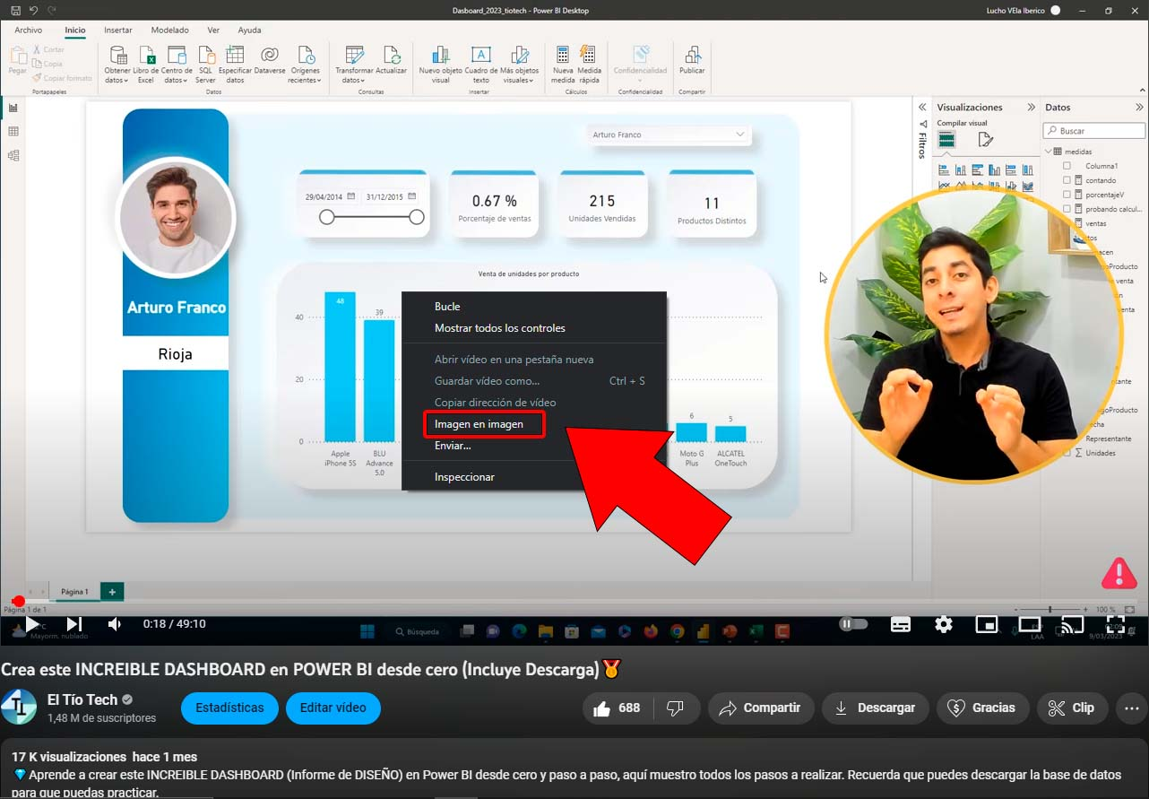
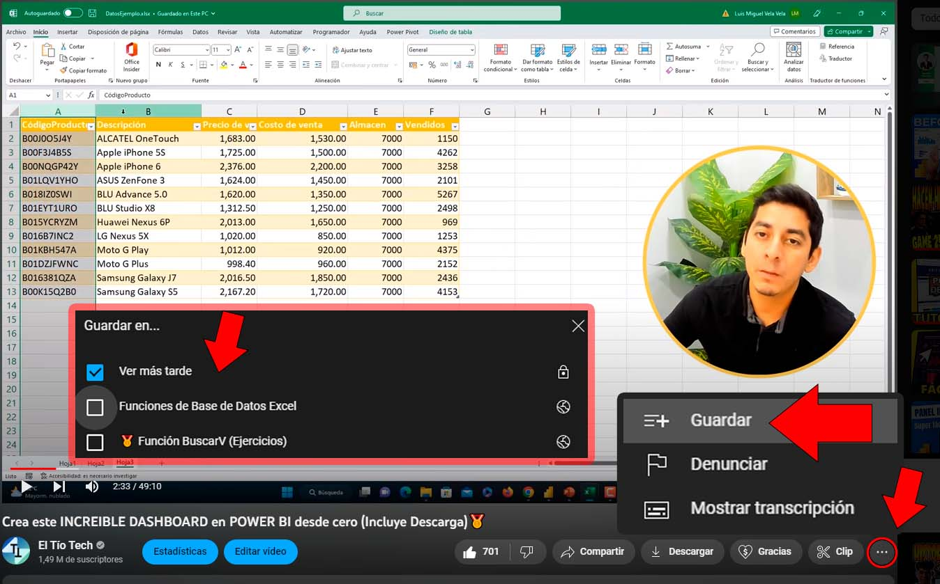

03
✔ Si tienes alguna duda se claro por favor: Puedes tomar el siguiente ejemplo y comentar en el video o la página web.
04
✔ Suscríbete a mi canal y forma parte de esta comunidad Clic en suscribirme y luego clic en Todas

Hola Miguel,
Tengo una duda en el minuto HH:MM:SS
"No entiendo por qué, como, cuál, dónde del ejercicio ..."

01
01
Primeros pasos:
1.1. Conociendo el entorno de Excel

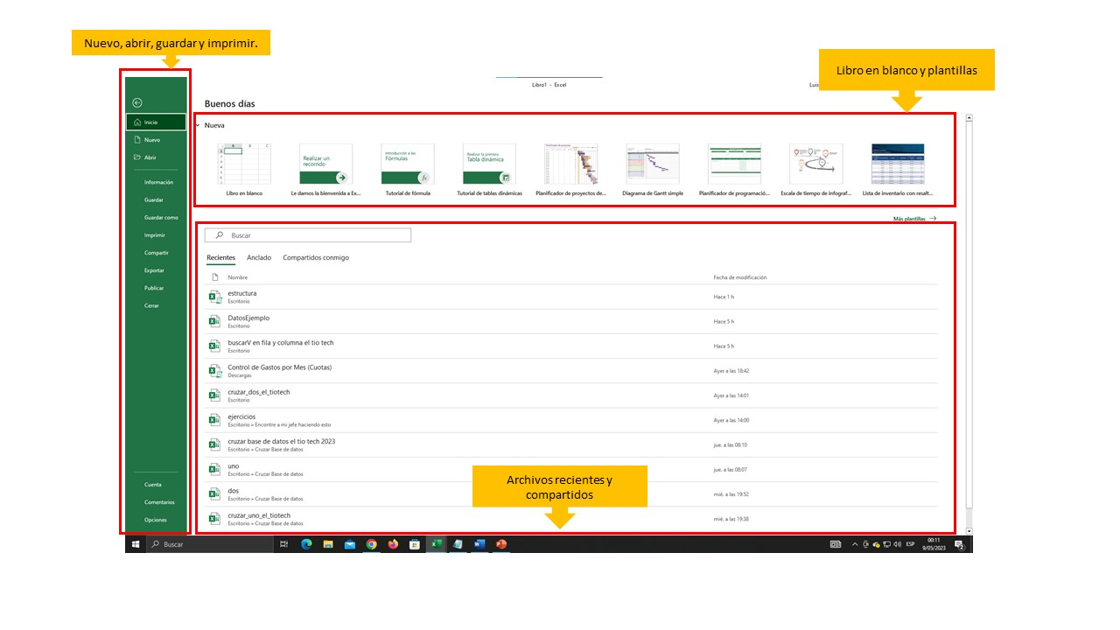
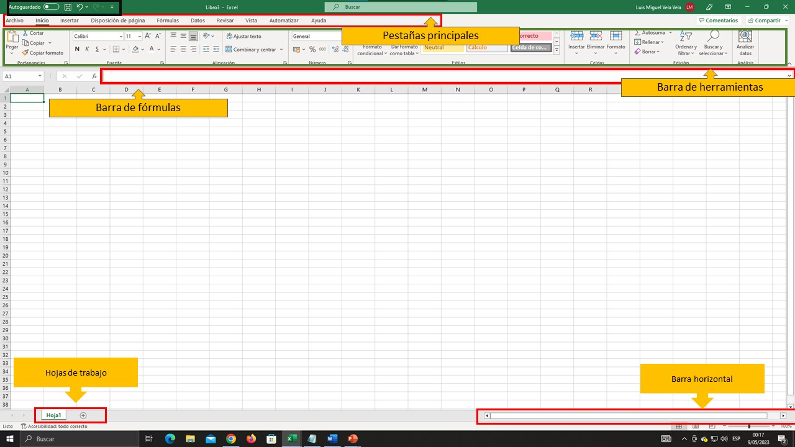

1.2. Configuraciones Básicas
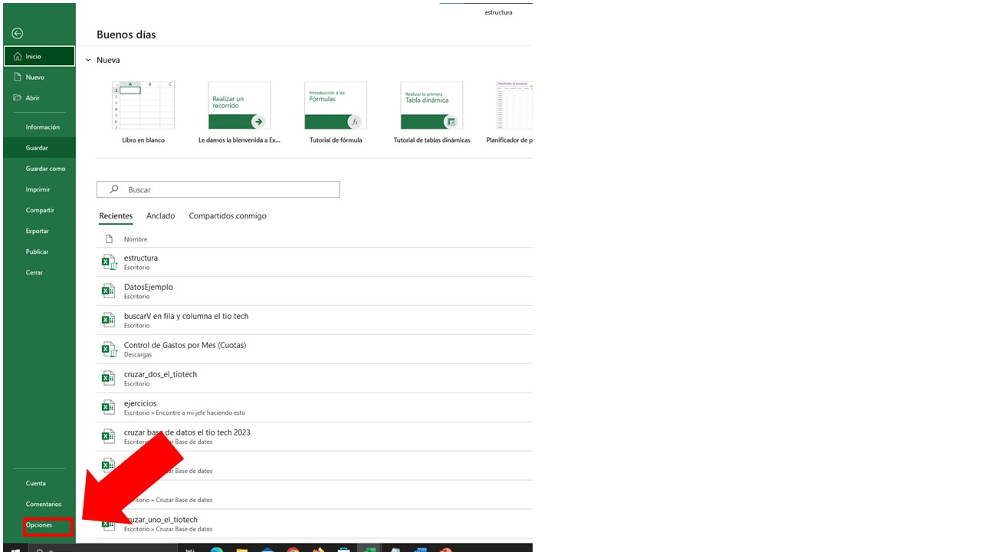
 | ✔ Configuración pestañas principales
 | Archivo > Opciones > Personalizar cinta de opciones

 | ✔ Temas de Office
 | Archivo > Opciones > General

 | ✔ Separadores del sistema
 | Archivo > Avanzadas

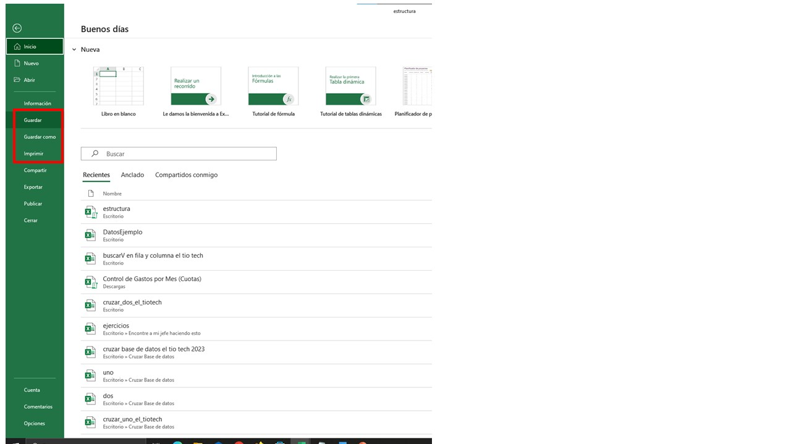
1.3. Guardar, Exportar e imprimir
 | Atajos de teclado
 | Control + G | (Guardar documento)

 | Control + P | (Imprimir Documento)

 | Guardar en la barra acceso rápido

1.4. Manejo de las Hojas de Excel

1.5. Formatos de celda

Si te quedó alguna duda de esta primera unidad, COMENTA EL VIDEO DE LA SIGUIENTE FORMA
Tengo una duda en el minuto HH:MM:SS
"No entiendo por qué, como, cuál, dónde del ejercicio ..."

Puedes revisar los ejercicios de esta unidad en el siguiente botón
Ver ejercicios

02
02
Fundamentos básicos:
2.1. Protección de libro hoja y celda

Proteger Libro

Proteger Hoja -> pestaña revisar -> Proteger Libro
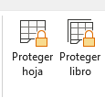

Proteger Celda -> pestaña revisar -> Oriteger Hoja

2.2. Manejo de filas, columnas, celdas, rangos y tablas.
Ir a Ejercicio

2.3. Operadores aritméticos en excel.

Prioridad exponente, seguido de multiplicación y división luego la suma o resta.
 | Suma | +
 | Resta | -
 | Multiplicación | *
 | División | / | Shift + 7
 | Exponente | ^ | alt + 94
 | Porcentaje | % | Shift + 5

2.4. Referencia de celdas: relativas, absolutas y mixtas.

Referencia Relativa |  | D78
Referencia Absoluta |  | $D$78
Referencia Mixta |  | $D78 ó D$78

Referencia Relativa
5 | 2 |  |  | 5 | 6 | 8 | 4
6 | 2 |  |  | 2 | 2 | 8 | 1
8 | 8
4 | 1
10 | 1
15 | 5

Referencia Absoluta |  |  |  | 10
10 | 2 |  |  | 2 | 3 | 4 | 5
 | 3
 | 4
 | 5
 | 6
 | 7

Referencia Mixta
 | 1 | 2 | 3 | 4 | 5
1
2
3
4
5

Puedes revisar los ejercicios de esta unidad en el siguiente botón
Ver ejercicios

03
03
Fundamentos básicos:

3.1. Básicas: Sumar, contar, contara, max, min y promedio.

=SUMA(número1; numero2) |  |  |  |  |  | Nombre y apellido | Sexo | Edad
 |  |  |  |  |  | Juan veliz | M | 25
=CONTAR(valor1;valor2) |  |  |  |  |  | Carlos Tarazona | M | 24
 |  |  |  |  |  | María Palomino | F
=CONTARA(valor1;valor2) |  |  |  |  |  | Juan Sanchez | M | 30
 |  |  |  |  |  | Cinthia Salazar | F | 25
=MAX(número1; número2) |  |  |  |  |  | Marcia Cárdenas | F
 |  |  |  |  |  | Maurilio Iberico | M | 21
=MIN(número1; número2) |  |  |  |  |  | Jorge Sanchez | M | 25
 |  |  |  |  |  | Liz Ríos | F | 21
=PROMEDIO(número1; número2) |  |  |  |  |  | Jeffry Reátegui | M | 34

3.2. Condicionales: Sumar.si, contar.si, promedio.si, max.si, min.si.

=SUMAR.SI(rango; criterio; rango suma) |  |  | Sumar Solo el sueldo de todos los Hombres |  |  |  |  |  | Nombre y apellido | Sexo | Edad | Área | Sueldo
 |  |  |  |  |  |  |  |  | Juan veliz | M | 25 | Sistemas | S/ 1,500.00
=CONTAR.SI(rango; criterio) |  |  | Contar cuantos son del área de administración |  |  |  |  |  | Carlos Tarazona | M | 24 | Administración | S/ 1,400.00
 |  |  |  |  |  |  |  |  | María Palomino | F | 26 | Contabilidad | S/ 1,200.00
=MAX.SI.CONJUNTO(rango; rango criterio; criterio) |  |  |  | ¿Cuál es el sueldo máximo del área de Contabilidad ? |  |  |  |  | Juan Sanchez | M | 30 | Contabilidad | S/ 1,600.00
 |  |  |  |  |  |  |  |  | Cinthia Salazar | F | 25 | Contabilidad | S/ 1,700.00
=MIN.SI.CONJUNTO(rango; rango criterio; criterio) |  |  |  | ¿Cuál es el sueldo mínimo del área de sistemas? |  |  |  |  | Marcia Cárdenas | F | 24 | Administración | S/ 2,500.00
 |  |  |  |  |  |  |  |  | Maurilio Iberico | M | 21 | Administración | S/ 1,200.00
=PROMEDIO.SI(rango; criterio; rango promedio) |  |  |  | ¿Cuál es el promedio del sueldo de las mujeres? |  |  |  |  | Jorge Sanchez | M | 25 | Sistemas | S/ 1,000.00
 |  |  |  |  |  |  |  |  | Liz Ríos | F | 21 | Sistemas | S/ 1,400.00
 |  |  |  |  |  |  |  |  | Jeffry Reátegui | M | 34 | Contabilidad | S/ 1,500.00

3.3. Texto: concatenar, izquierda, derecha, extrae, separar texto en columnas, quitar duplicados.

=CONCAT(texto1; texto2)

=IZQUIERDA(texto; número_de_caracteres)

=DERECHA(texto; número_de_caracteres)

=EXTRAE(texto; posición_inicial; núm_de_caracteres)

Concatenar en la celda f48:
Miguel | Vela | Vela |  | Miguel--Vela--Vela

Extrae las 3 primeras letras (Función izquierda) de la celda F48

Extrae las 3 últimas letras (función derecha) de la celda F48

Extrae la palabra "Vela" (Función Extrae) de la celda F48

3.4. Separar texto en columnas, quitar duplicados.

Separar Los siguientes nombres y apellidos

Nombre y apellido |  |  | Nombre | Apellido 1 | Apellido 2
Juan veliz Salazar
Carlos Tarazona Manrrique
María Palomino Vilchez
Juan Sanchez Gil
Cinthia Salazar Velasquez
Marcia Cárdenas Vela
Maurilio Iberico Peres
Jorge Luis Sanchez Becerra
Liz Ríos Sanchez
Jeffry Reátegui Dávila

Con formato condicional cambiar el color de relleno de los duplicados y luego Elimina los nombres duplicados

Nombre y apellido | Sexo | Edad
Juan veliz Salazar | M | 25
Carlos Tarazona Manrrique | M | 24
María Palomino Vilchez | F | 25
Cinthia Salazar Velasquez | F | 30
Maurilio Iberico Peres | M | 35
Jorge Sanchez Becerra | M | 40

Ver ejercicios
Puedes revisar los ejercicios de esta unidad en el siguiente botón

04
04
4. Funciones Avanzadas:

4.1. Utilice la Funcion Si. Si el promedio es mayor o igual a 10.5 escribir "Aprobo" si es menor a 10.5 "Desaprobo"

Nombre y apellido | Nota 1 | Nota 2 | Nota 3 | Promedio | Estado
Juan veliz Salazar | 8 | 15 | 5
Carlos Tarazona Manrrique | 10 | 20 | 11
María Palomino Vilchez | 11 | 15 | 12
Juan veliz Salazar | 12 | 10 | 13
Cinthia Salazar Velasquez | 9 | 15 | 10
María Palomino Vilchez | 15 | 18 | 14
Maurilio Iberico Peres | 16 | 14 | 9
Jorge Sanchez Becerra | 14 | 14 | 8

Clientes | Compras | Forma de pago | Descuento | Total |  | Forma de pago | Descuento
Juan veliz Salazar | S/ 1,500.00 | Crédito |  |  |  | Crédito | 3%
Carlos Tarazona Manrrique | S/ 1,200.00 | Contado |  |  |  | Contado | 15%
María Palomino Vilchez | S/ 800.00 | Crédito |  |  |  | Tarjeta | 5%
Juan veliz Salazar | S/ 4,800.00 | Tarjeta
Cinthia Salazar Velasquez | S/ 5,900.00 | Tarjeta
María Palomino Vilchez | S/ 1,000.00 | Crédito

Nombre y apellido | Nota 1 | Nota 2 | Nota 3 | Promedio | Calificación |  | Calificación | Promedio
Juan veliz Salazar | 8 | 15 | 5 |  |  |  | Malo | < 10.5
Carlos Tarazona Manrrique | 10 | 20 | 11 |  |  |  | Regular | < 13
María Palomino Vilchez | 11 | 15 | 12 |  |  |  | Bueno | < 16
Juan veliz Salazar | 12 | 10 | 13 |  |  |  | Excelente | 16 a 20
Cinthia Salazar Velasquez | 9 | 15 | 10
María Palomino Vilchez | 15 | 18 | 14
Maurilio Iberico Peres | 16 | 14 | 9
Jorge Sanchez Becerra | 14 | 14 | 8

4.2. Funcion SI - Y - O
La Función Y() Devuelve VERDADERO si todos los argumentos son VERDADEROS

Función SI - Y

Si turno es "M" y sueldo es mayor a 7000 entonces escribir "Apto" caso contrario dejar en blanco

Nombre | Apellido | Turno | Sueldo | Sección | Situación
Pedro | Cosio | M | S/.7,500.00 | 1
Juan | Mesa | M | S/.6,800.00 | 4
José | Morán | T | S/.4,300.00 | 2
Jorge | Alcaras | M | S/.7,000.00 | 1
Mariano | Pelufo | N | S/.9,350.00 | 1
Alberto | Vela | N | S/.7,800.00 | 3
Richard | Jordán | N | S/.5,400.00 | 4
Melina | Alcantara | M | S/.5,000.00 | 1
Rubén | Sanchez | M | S/.40,000.00 | 2
La Función O() Devuelve VERDADERO si uno de los argumentos es VERDADERO

Función SI - O

Si es sección "1" o es turno "T" o sueldo es mayor a "9000" entonces escribir "Calificado" caso contrario dejar en blanco

Nombre | Apellido | Turno | Sueldo | Sección | Situación
Pedro | Cosio | M | S/.7,500.00 | 1
Juan | Mesa | M | S/.6,800.00 | 4
José | Morán | T | S/.4,300.00 | 2
Jorge | Alcaras | M | S/.7,000.00 | 1
Mariano | Pelufo | N | S/.9,350.00 | 1
Alberto | Vela | N | S/.7,800.00 | 3
Richard | Jordán | N | S/.5,400.00 | 4
Melina | Alcantara | M | S/.5,000.00 | 1
Rubén | Sanchez | M | S/.40,000.00 | 2

4.3. Funciones de búsqueda: buscarV, buscarH,

CODIGO | Fecha | TIPO DE PAGO | Cuenta | Cliente
A-001 | 2024-04-01 | Transferencia | 0220-02141-2020 | Miguel Vela
A-002 | 2024-04-01 | Cheque | 0321-05451-2141 | Julio Martín Rios
A-003 | 2024-04-01 | Efectivo | 1452-254562-211 | Morelia Sandobal
A-004 | 2024-04-01 | Transferencia | 0200-2145-2111 | Ludwing Peres
A-005 | 2024-04-01 | Transferencia | 0201-1542-2000 | Maicol Reategui
A-006 | 2024-04-01 | Cheque | 0211-2014-20100 | Antonio Cruz
A-007 | 2024-04-01 | Efectivo | 1245-2145-20114 | Marck Lewis
A-008 | 2024-04-01 | Transferencia | 01421-124124-11 | Julio Cordoba

También puedes agregar listas de validación de datos
BuscarV
Código
Fecha
Tipo de pago
Cuenta
Cliente

BuscarH

DNI | 45852145 | 45821452 | 58632541 | 4142522 | 104521422
Nombre | Luis Iberico | Marco Sanchez | María Palomino | Julian Altamirano | Martha Chavez
Sexo | Hombre | Hombre | Mujer | Hombre | Mujer
Edad | 25 | 26 | 30 | 21 | 25

También puedes agregar listas de validación de datos
DNI
Nombre
Sexo
Edad

4.4. Funciones de referencia: indice y coincidir

Alumnos | Nota 1 | Nota 2 | Nota 3 | Promedio | Faltas | Seminarios
Carlos Vasquez | 10 | 11 | 12 | 11.0 | 10 | 3.0
Andrea Rojas | 11 | 12 | 14 | 12.3 | 8 | 3.0
Julio Caseres | 8 | 13 | 15 | 12.0 | 5 | 3.0
Jennifer Vargas | 10 | 10 | 10 | 10.0 | 6 | 2.0
Miguel Valqui | 15 | 20 | 8 | 14.3 | 5 | 2.0
Sofía Cárdenas | 10 | 15 | 10 | 11.7 | 11 | 2.0
Karla Chávez | 5 | 16 | 12 | 11.0 | 4 | 3.0

FUNCIÓN COINDIR | Nombre del alumno |  | Seleccione

VALOR BUSCADO

POSICIÓN

FUNCION INDICE

Volviendo a repasar la función BUSCARV y BUSCARH

 | Ejercicio 1:

 | NOMBRE | APELLIDO | SUELDO | COMUNA
 | DIEGO | BRAVO | S/ 1,200,000 | NORTE
 | JUAN | ASTENGO | S/ 1,500,000 | CUMANDAY
 | PEDRO | ARAYA | S/ 1,000,000 | ATARDECERES

 | NOMBRE | APELLIDO
 | DIEGO

 | Busca el sueldo de Juan
 | NOMBRE | SUELDO
 | JUAN

 | Busca la comuna en que vive Diego
 | NOMBRE | COMUNA
 | PEDRO

 | Ejercicio 2:

 | Usa la función más apropiada para buscar los datos que se detallan a continuación:

 | RUT | 1011-2
 | APELLIDO
 | NOMBRE
 | CARGO

 | RUT | 1234-5 | 6789-1 | 1011-2 | 9834-6 | 5694-8
 | APELLIDO | PEREIRA | CAUDILLO | HURTADO | FABRE | LATORRE
 | NOMBRE | NANCY | JOSE LUIS | YVONNE | JULIAN | JEANNINE
 | CARGO | ASISTENTE | AUXILIAR | ALMACENISTA | SECRETARIO | AUXILIAR

 | Ejercicio 3:

 | Al digitar el código del empleado en la celda C55, deberá mostrarse su nombre, dirección, sueldo y año de ingresos.

 | INVESTIGACIÓN: Prueba qué sucede al digitar un código que no existe. Luego consulta cómo darle solución al error que encontrarás y ponlo en práctica en todas las búsquedas de información que hagas con BUSCARV y BUSCARH.

 | Código | Nombre | Dirección | Sueldo | Año de Ingreso
 | A-118

 | Código | Nombre | Dirección | Teléfono | Sueldo | Fecha de Ingreso
 | A-100 | Carine Schmitt | Alameda 234 | 2336758 | $2,500,000 | 1950-05-01
 | A-101 | Maria Larsson | Brasil 34 | 2213490 | $2,347,000 | 1965-05-20
 | A-102 | Diego Roel | Matucana 2390 | 2214590 | $1,900,000 | 1961-07-25
 | A-103 | Martín Sommer | Bolma 235 | 8732652 | $3,000,000 | 1974-08-17
 | A-104 | José Pedro Freyre | Providencia 1030 | 2279012 | $2,000,000 | 1951-09-08
 | A-105 | Pedro Afonso | San Pablo 1674 | 2219090 | $7,600,000 | 1958-04-12
 | A-106 | Patricio Simpson | Las Rejas 2341 | 2186758 | $3,345,000 | 1941-06-01
 | A-107 | Victoria Ashworth | Balmaceda 23 E | 8512345 | $3,600,000 | 1941-01-07
 | A-108 | Eduardo Saavedra | Marte 3451 | 3258451 | $4,672,500 | 1955-09-30
 | A-109 | Christina Berglund | Lizt 6677 | 6326587 | $4,927,000 | 1966-06-11
 | A-110 | Sven Ottlieb | Plaza Castilla 1234 | 5333268 | $5,181,500 | 1968-06-11
 | A-111 | Elizabeth Lincoln | Sn. Javier 4566 | 3812488 | $5,436,000 | 1960-04-12
 | A-112 | Roland Mendel | Moby Dick 345 | 2215487 | $5,690,500 | 1972-06-25
 | A-113 | Ann Devon | Sn Javier 477 | 2215487 | $5,945,000 | 1945-01-29
 | A-114 | André Fonseca | J.S. El Cano 4560 | 6215498 | $6,199,500 | 1971-01-18
 | A-115 | Janine Labrune | Galera 14 | 3265987 | $6,454,000 | 1967-12-05
 | A-116 | Maria Anders | Obere Str. 57 | 8574321 | $6,890,278 | 1969-09-29
 | A-117 | Frédérique Citeaux | San Mateo 2315 | 5554729 | $7,199,311 | 1971-12-27
 | A-118 | Thomas Hardy | Mataderos 2312 | 5553932 | $7,508,344 | 1949-02-20
 | A-119 | Martine Rancé | 120 Hanover Sq. | 5557788 | $7,817,378 | 1976-01-18
 | A-120 | Ana Trujillo | Berguvsvägen 8 | 8212345 | $8,126,411 | 1965-09-15

 | Ejercicio 4:

 | Al digitar el código del producto en el cuadro CONSULTA DE PRODUCTOS, deben aparecer los datos respectivos. Ten en cuenta que en la celda TOTAL debe mostrarse el producto de las celdas CANTIDAD y PRECIO y en la celda IVA-19% debes calcular el iva sobre la celda TOTAL. El NETO será la sumatoria de las celdas TOTAL e IVA.

 | CONSULTA DE PRODUCTOS
Valor Buscaddo
 |  | CODIGO | P03

 |  | PRODUCTO
 |  | TIENDA
 |  | MARCA
 |  | CANTIDAD
 |  | PRECIO
 |  | TOTAL
 |  | IVA - 19%
 |  | NETO

 | TIENDA DE ACCESORIOS DE PC
 | Codigo | P01 | P02 | P03 | P04 | P05
 | Producto | Computadora | Impresora | Lectora | Escanner | Plotter
 | Marca | IMB | SAMSUNG | SONY | DELL | TOSHIBA
 | Tienda | Cosapi | Leafar | Compuplaza | Malvinas | Infordata
 | Cantidad | 4 | 10 | 45 | 20 | 3
 | Precio | $1,956,500 | $195,650 | $75,250 | $255,850 | $3,612,000

Ver ejercicios
Puedes revisar los ejercicios de esta unidad en el siguiente botón

05
05
5. Formato tabla

5.1. Formato de Tabla
5.2. Sub Totales
5.1. Ordenar datos
5.3. Autofiltro
5.4. Validación de datos

Código | Cliente | País Destinatario | Categoría Producto | Nombre Producto | Precio Unidad | Cantidad | Código | Cliente | País Destinatario | Categoría Producto | Nombre Producto | Precio Unidad | Cantidad | Total
CACC-228 | Martensen | Colombia | Bebidas | Cerveza tibetana Barley | 19 | 12 | ISCQ-60 | Santander | Inglaterra | Lácteos | Queso Cabrales | 6 | 10 | 60
HSBC-155 | Santander | Holanda | Bebidas | Cerveza Klosterbier Rhönbräu | 7.75 | 20 | CABQ-140 | Martensen | Colombia | Lácteos | Queso Cabrales | 7 | 20 | 140
HFBC-322 | Thomas | Holanda | Bebidas | Café de Malasia | 46 | 7 | HSBC-155 | Santander | Holanda | Bebidas | Cerveza Klosterbier Rhönbräu | 7.75 | 20 | 155
HSRV-527 | Star | Holanda | Bebidas | Vino Côte de Blaye | 263.5 | 2 | CSBS-420 | Santander | Colombia | Condimentos | Sirope de arce | 12 | 35 | 420
CSCL-504 | Santander | Colombia | Bebidas | Licor verde Chartreuse | 18 | 28 | CSBB-300 | Star | Colombia | Repostería | Barras de pan de Escocia | 12.5 | 24 | 300
ISCC-190 | Star | Inglaterra | Bebidas | Cerveza tibetana Barley | 19 | 10 | CSCC-7.5 | Santander | Colombia | Bebidas | Cerveza Outback | 13.25 | 30 | 397.5
CSLC-7.8 | Star | Colombia | Bebidas | Cerveza Outback | 25.89 | 20 | CSCL-504 | Santander | Colombia | Bebidas | Licor verde Chartreuse | 18 | 28 | 504
CSCC-7.5 | Santander | Colombia | Bebidas | Cerveza Outback | 13.25 | 30 | CACC-228 | Martensen | Colombia | Bebidas | Cerveza tibetana Barley | 19 | 12 | 228
CABS-.32 | Martensen | Colombia | Carnes | Salchicha Thüringer | 123.79 | 8 | ISCC-190 | Star | Inglaterra | Bebidas | Cerveza tibetana Barley | 19 | 10 | 190
CSBS-420 | Santander | Colombia | Condimentos | Sirope de arce | 12 | 35 | CALM-150 | Martensen | Colombia | Condimentos | Mermelada de grosellas de la abuela | 25 | 6 | 150
CALM-150 | Martensen | Colombia | Condimentos | Mermelada de grosellas de la abuela | 25 | 6 | CSLC-7.8 | Star | Colombia | Bebidas | Cerveza Outback | 25.89 | 20 | 517.8
IALS-800 | Martensen | Inglaterra | Condimentos | Salsa de arándanos Northwoods | 40 | 20 | IALC-714 | Martensen | Inglaterra | Lácteos | Camembert Pierrot | 34 | 21 | 714
CABQ-140 | Martensen | Colombia | Lácteos | Queso Cabrales | 7 | 20 | CSRC-020 | Santander | Colombia | Lácteos | Camembert Pierrot | 34 | 30 | 1020
CSRC-020 | Santander | Colombia | Lácteos | Camembert Pierrot | 34 | 30 | CFBQ-522 | Thomas | Colombia | Lácteos | Queso Mozzarella Giovanni | 34.8 | 15 | 522
IALC-714 | Martensen | Inglaterra | Lácteos | Camembert Pierrot | 34 | 21 | IALS-800 | Martensen | Inglaterra | Condimentos | Salsa de arándanos Northwoods | 40 | 20 | 800
ISCQ-60 | Santander | Inglaterra | Lácteos | Queso Cabrales | 6 | 10 | HFBC-322 | Thomas | Holanda | Bebidas | Café de Malasia | 46 | 7 | 322
CFBQ-522 | Thomas | Colombia | Lácteos | Queso Mozzarella Giovanni | 34.8 | 15 | HSBM-405 | Santander | Holanda | Repostería | Mermelada de Sir Rodney's | 81 | 5 | 405
HSBM-405 | Santander | Holanda | Repostería | Mermelada de Sir Rodney's | 81 | 5 | CABS-.32 | Martensen | Colombia | Carnes | Salchicha Thüringer | 123.79 | 8 | 990.32
CSBB-300 | Star | Colombia | Repostería | Barras de pan de Escocia | 12.5 | 24 | HSRV-527 | Star | Holanda | Bebidas | Vino Côte de Blaye | 263.5 | 2 | 527

Puedes revisar los ejercicios de esta unidad en el siguiente botón
Ver ejercicios

06
06
Gráfico de columnas
Gráfico de barras
Gráfico circular
Gráfico de líneas
Creación de gráficos:

6.1. Columnas, barras, líneas, dispersión etc.
6.2. Editar Elementos

MES | PRODUCTO1
ENE | $825.00
FEB | $999.00
MAR | $919.00
ABR | $597.00
MAY | $506.00
JUN | $909.00
JUL | $528.00
AGO | $967.00
SET | $779.00
OCT | $935.00
NOV | $877.00
DIC | $640.00

MES | PRODUCTO1 | PRODUCTO2 | PRODUCTO3
ENE | S/ 571.00 | S/ 1,713.00 | S/ 1,453.00
FEB | S/ 598.00 | S/ 1,202.00 | S/ 1,016.00
MAR | S/ 811.00 | S/ 1,710.00 | S/ 1,839.00
ABR | S/ 763.00 | S/ 1,849.00 | S/ 1,187.00
MAY | S/ 588.00 | S/ 1,712.00 | S/ 1,818.00
JUN | S/ 992.00 | S/ 1,491.00 | S/ 1,603.00
JUL | S/ 532.00 | S/ 1,754.00 | S/ 1,665.00
AGO | S/ 598.00 | S/ 729.00 | S/ 1,862.00
SET | S/ 562.00 | S/ 1,030.00 | S/ 1,840.00
OCT | S/ 973.00 | S/ 1,571.00 | S/ 2,183.00
NOV | S/ 555.00 | S/ 1,636.00 | S/ 1,913.00
DIC | S/ 803.00 | S/ 1,758.00 | S/ 1,039.00

Nº | APELLIDOS Y NOMBRES | Enero | Febrero | Marzo | TOTAL
01 | TERRONES GUTIERREZ, Bherta | 15200 | 16000 | 16200 | 47400.0
02 | SANCHEZ LAPA, Klisman | 13600 | 14200 | 14500 | 42300.0
03 | PALOMAR CRISPÍN, Martín | 15410 | 16200 | 15200 | 46810.0
04 | IBERICO BELTRAN, Hector | 16400 | 16320 | 2000 | 34720.0
05 | PEREIRA RUCANA, Miriam Iris | 15600 | 15200 | 14000 | 44800.0
06 | GIMENES BEDOYA, Estefania | 20000 | 18500 | 16200 | 54700.0
07 | MANCHALITO MIÑANO, Alexander | 12321 | 16200 | 18200 | 46721.0
08 | PINTO CALDERON, Virginia | 15200 | 14200 | 6000 | 35400.0
09 | PELAES ORTIZ, Patricia | 14630 | 16900 | 14000 | 45530.0
10 | VENTURA RIVEROS, Henrry | 16000 | 14000 | 15600 | 45600.0

Ver ejercicios
Puedes revisar los ejercicios de esta unidad en el siguiente botón

07
07
Tablas y gráficos Dinámicos:
7.1. Crear tablas dinámicas
7.1.1 Elementos y áreas
7.2. Editar tablas dinámicas: estilos, agrupar datos, ordenar
7.2.1 Configuación de campo y opciones
7.3. Campo calculado
7.4. Crear gráficos dinámicos
7.5. Segmentación de datos
7.6. Escala de tiempo

Fecha | Vendedor | Tienda | Producto | Importe
2017-03-17 | Carlos Vasquez | Tienda A | Laptop i3 | S/ 1,000.00
2017-03-20 | Juan Carlos | Tienda B | Impresora | S/ 200.00
2017-03-22 | Pedro Noriega | Tienda B | Laptop i5 | S/ 3,500.00
2017-04-20 | José Almanares | Tienda C | Impresora | S/ 100.00
2017-04-17 | Carlos Vasquez | Tienda A | Pantalla 42 | S/ 100.00
2017-05-22 | Juan Carlos | Tienda C | Teclado | S/ 20.00
2017-05-22 | Pedro Noriega | Tienda C | Mouse | S/ 10.00
2017-05-24 | José Almanares | Tienda A | Teclado | S/ 20.00
2017-05-17 | José Almanares | Tienda D | Laptop i7 | S/ 4,000.00
2017-05-20 | Carlos Vasquez | Tienda C | Laptop i7 | S/ 4,000.00
2017-05-27 | Juan Carlos | Tienda C | Pantalla 17 | S/ 180.00
2017-05-20 | Pedro Noriega | Tienda A | Mouse | S/ 10.00
2017-05-17 | José Almanares | Tienda D | Teclado | S/ 30.00
2018-05-18 | Carlos Vasquez | Tienda B | Laptop i3 | S/ 1,000.00
2018-06-16 | Juan Carlos | Tienda C | USB 3.0.1 | S/ 15.00
2018-06-17 | Pedro Noriega | Tienda A | Laptop i7 | S/ 4,000.00
2018-06-20 | José Almanares | Tienda C | USB 3.0.1 | S/ 15.00
2018-06-19 | Carlos Vasquez | Tienda A | Impresora | S/ 100.00
2018-07-05 | Juan Carlos | Tienda D | Pantalla 42 | S/ 100.00
2018-07-06 | Pedro Noriega | Tienda A | Laptop i3 | S/ 15.00
2018-07-08 | José Almanares | Tienda C | Pantalla 42 | S/ 100.00
2018-08-04 | Carlos Vasquez | Tienda D | USB 3.0.1 | S/ 15.00
2018-08-06 | Juan Carlos | Tienda C | Pantalla 42 | S/ 100.00
2018-08-07 | Pedro Noriega | Tienda A | Laptop i7 | S/ 4,000.00
2018-09-01 | José Almanares | Tienda A | Pantalla 42 | S/ 100.00
2018-09-04 | Carlos Vasquez | Tienda B | Impresora | S/ 100.00
2019-09-05 | Juan Carlos | Tienda A | Laptop i3 | S/ 10,000.00
2019-09-08 | Pedro Noriega | Tienda D | Laptop i5 | S/ 3,500.00
2019-09-20 | José Almanares | Tienda B | USB 3.0.1 | S/ 15.00
2021-10-20 | María Palomino | Tienda B | Laptop i5 | 1500
2021-10-21 | Carla Vela | Tienda A | Laptop i5 | 1500
2021-10-21 | Carla Vela | Tienda E | USB 3.0.1 | 15000

Ver ejercicios
Puedes revisar los ejercicios de esta unidad en el siguiente botón

08
08
Filtros Avanzados: (RESUELVE LOS 7 EJERCICIOS)

8.1. Filtrar por un criterio
8.2. Filtrar por dos criterios
8.3. Filtrar por tres criterios
8.4. Filtrar por el comienzo o de una letra

1.- Con filtros avanzados: Muestra Solo la categoría productos Lácteos
Código | Fecha Venta | Cliente | País Destinatario | Categoría Producto | Nombre Producto | Precio Unidad | Cantidad | Importe | Forma de Pago
CABQ-140 | 2015-01-07 | Martensen | Colombia | Lácteos | Queso Cabrales | 7 | 20 | 140 | Contado
CACC-228 | 2015-01-11 | Martensen | Colombia | Bebidas | Cerveza tibetana Barley | 19 | 12 | 228 | Contado
CSBS-420 | 2015-01-11 | Santander | Colombia | Condimentos | Sirope de arce | 12 | 35 | 420 | Contado
HSBC-155 | 2015-01-13 | Santander | Holanda | Bebidas | Cerveza Klosterbier Rhönbräu | 7.75 | 20 | 155 | Crédito
HFBC-322 | 2015-01-13 | Thomas | Holanda | Bebidas | Café de Malasia | 46 | 7 | 322 | Crédito
HSRV-527 | 2015-01-19 | Star | Holanda | Bebidas | Vino Côte de Blaye | 263.5 | 2 | 527 | Contado
HSBM-405 | 2015-01-19 | Santander | Holanda | Repostería | Mermelada de Sir Rodney's | 81 | 5 | 405 | Contado
CSCL-504 | 2015-01-19 | Santander | Colombia | Bebidas | Licor verde Chartreuse | 18 | 28 | 504 | Crédito
CALM-150 | 2015-01-19 | Martensen | Colombia | Condimentos | Mermelada de grosellas de la abuela | 25 | 6 | 150 | Crédito
CSRC-020 | 2015-01-19 | Santander | Colombia | Lácteos | Camembert Pierrot | 34 | 30 | 1020 | Crédito
CSBB-300 | 2015-01-19 | Star | Colombia | Repostería | Barras de pan de Escocia | 12.5 | 24 | 300 | Crédito
ISCC-190 | 2015-01-19 | Star | Inglaterra | Bebidas | Cerveza tibetana Barley | 19 | 10 | 190 | Contado
IALS-800 | 2015-01-19 | Martensen | Inglaterra | Condimentos | Salsa de arándanos Northwoods | 40 | 20 | 800 | Contado
IALC-714 | 2015-01-19 | Martensen | Inglaterra | Lácteos | Camembert Pierrot | 34 | 21 | 714 | Contado
ISCQ-60 | 2015-01-19 | Santander | Inglaterra | Lácteos | Queso Cabrales | 6 | 10 | 60 | Contado
CABS-.32 | 2015-01-21 | Martensen | Colombia | Carnes | Salchicha Thüringer | 123.79 | 8 | 990.32 | Crédito
CSLC-7.8 | 2015-01-21 | Star | Colombia | Bebidas | Cerveza Outback | 25.89 | 20 | 517.8 | Crédito
CFBQ-522 | 2015-01-25 | Thomas | Colombia | Lácteos | Queso Mozzarella Giovanni | 34.8 | 15 | 522 | Crédito
ISBC-210 | 2015-02-08 | Star | Inglaterra | Bebidas | Cerveza Laughing Lumberjack | 14 | 15 | 210 | Crédito
IFBC-72 | 2015-02-08 | Thomas | Inglaterra | Bebidas | Cerveza negra Steeleye | 18 | 4 | 72 | Crédito
CSRC-540 | 2015-02-10 | Santander | Colombia | Bebidas | Cerveza negra Steeleye | 18 | 30 | 540 | Crédito
CARR-840 | 2015-02-10 | Martensen | Colombia | Repostería | Regaliz | 20 | 42 | 840 | Crédito
CSBO-4.6 | 2015-02-10 | Star | Colombia | Repostería | Ositos de goma Gumbär | 31.23 | 20 | 624.6 | Crédito
ISCT-720 | 2015-02-10 | Santander | Inglaterra | Bebidas | Té Dharamsala | 18 | 40 | 720 | Contado
ISLP-450 | 2015-02-10 | Santander | Inglaterra | Carnes | Paté chino | 9 | 50 | 450 | Contado
IFRQ-210 | 2015-02-10 | Thomas | Inglaterra | Lácteos | Queso Cabrales | 21 | 10 | 210 | Contado
IACB-250 | 2015-02-10 | Martensen | Inglaterra | Repostería | Barras de pan de Escocia | 12.5 | 20 | 250 | Contado
PSCP-240 | 2015-02-11 | Santander | Portugal | Carnes | Paté chino | 24 | 10 | 240 | Crédito
PACS-.05 | 2015-02-11 | Martensen | Portugal | Condimentos | Salsa de pimiento picante de Luisiana | 21.05 | 21 | 442.05 | Crédito
PSRS-.75 | 2015-02-11 | Star | Portugal | Condimentos | Sirope de arce | 33.25 | 15 | 498.75 | Crédito
PSCT-986 | 2015-02-11 | Star | Portugal | Repostería | Tarta de azúcar | 49.3 | 20 | 986 | Crédito
PSBS-310 | 2015-02-12 | Santander | Portugal | Condimentos | Sirope de arce | 31 | 10 | 310 | Crédito
CFRC-2.5 | 2015-02-15 | Thomas | Colombia | Bebidas | Cerveza Outback | 62.5 | 25 | 1562.5 | Contado
IACM-050 | 2015-03-22 | Martensen | Inglaterra | Repostería | Mermelada de Sir Rodney's | 81 | 50 | 4050 | Crédito
HSCM-427 | 2015-03-24 | Santander | Holanda | Condimentos | Mezcla Gumbo del chef Anton | 21.35 | 20 | 427 | Crédito
HALP-180 | 2015-03-24 | Martensen | Holanda | Carnes | Paté chino | 30 | 6 | 180 | Crédito
HSBQ-174 | 2015-03-24 | Santander | Holanda | Lácteos | Queso Mozzarella Giovanni | 34.8 | 5 | 174 | Crédito
CABC-155 | 2015-03-24 | Martensen | Colombia | Bebidas | Cerveza Klosterbier Rhönbräu | 7.75 | 20 | 155 | Crédito
HACL-080 | 2015-03-25 | Martensen | Holanda | Bebidas | Licor Cloudberry | 18 | 60 | 1080 | Contado
CSCS-42 | 2015-03-25 | Santander | Colombia | Condimentos | Sirope de arce | 7 | 6 | 42 | Contado
CACP-108 | 2015-03-29 | Martensen | Colombia | Carnes | Paté chino | 12 | 9 | 108 | Crédito
PABS-280 | 2015-03-30 | Martensen | Portugal | Condimentos | Sirope de arce | 7 | 40 | 280 | Contado
PFBV-810 | 2015-04-02 | Thomas | Portugal | Bebidas | Vino Côte de Blaye | 263.5 | 60 | 15810 | Crédito
HFCL-180 | 2015-04-05 | Thomas | Holanda | Bebidas | Licor Cloudberry | 18 | 10 | 180 | Crédito
HSLS-195 | 2015-04-05 | Santander | Holanda | Condimentos | Salsa verde original Frankfurter | 13 | 15 | 195 | Crédito
HARQ-630 | 2015-04-05 | Martensen | Holanda | Lácteos | Queso Cabrales | 21 | 30 | 630 | Crédito
HSCM-215 | 2015-04-05 | Santander | Holanda | Repostería | Mermelada de Sir Rodney's | 81 | 15 | 1215 | Crédito
CFLM-000 | 2015-04-06 | Thomas | Colombia | Condimentos | Mermelada de grosellas de la abuela | 25 | 40 | 1000 | Contado
CARQ-315 | 2015-04-06 | Martensen | Colombia | Lácteos | Queso Cabrales | 21 | 15 | 315 | Contado
CALC-8.6 | 2015-04-06 | Martensen | Colombia | Repostería | Chocolate blanco | 9.65 | 4 | 38.6 | Contado
IABQ-800 | 2015-04-06 | Martensen | Inglaterra | Lácteos | Queso Cabrales | 30 | 60 | 1800 | Contado
IFLC-276 | 2015-04-06 | Thomas | Inglaterra | Bebidas | Café de Malasia | 46 | 6 | 276 | Contado
ISBQ-696 | 2015-04-06 | Santander | Inglaterra | Lácteos | Queso Mozzarella Giovanni | 34.8 | 20 | 696 | Contado
PSLR-54 | 2015-04-14 | Star | Portugal | Bebidas | Refresco Guaraná Fantástica | 4.5 | 12 | 54 | Contado
PSLC-306 | 2015-04-14 | Santander | Portugal | Lácteos | Camembert Pierrot | 34 | 9 | 306 | Contado
PSBQ-342 | 2015-04-14 | Star | Portugal | Lácteos | Queso Cabrales | 19 | 18 | 342 | Contado
PSRC-90 | 2015-04-15 | Santander | Portugal | Bebidas | Cerveza Outback | 9 | 10 | 90 | Contado
PSLC-56 | 2015-04-15 | Star | Portugal | Repostería | Chocolate blanco | 14 | 4 | 56 | Contado
PSRQ-190 | 2015-04-15 | Santander | Portugal | Lácteos | Queso Cabrales | 9.5 | 20 | 190 | Contado
PFLB-25 | 2015-04-15 | Thomas | Portugal | Repostería | Barras de pan de Escocia | 12.5 | 2 | 25 | Contado
ISCQ-7.5 | 2015-04-16 | Santander | Inglaterra | Lácteos | Queso gorgonzola Telino | 12.5 | 15 | 187.5 | Crédito
ISCS-304 | 2015-04-16 | Santander | Inglaterra | Condimentos | Sirope de arce | 19 | 16 | 304 | Crédito
HSRS-36 | 2015-04-19 | Santander | Holanda | Condimentos | Sirope de arce | 12 | 3 | 36 | Crédito
HSLR-40 | 2015-04-19 | Star | Holanda | Repostería | Regaliz | 20 | 2 | 40 | Crédito
CARQ-080 | 2015-04-20 | Martensen | Colombia | Lácteos | Queso Gudbrandsdals | 36 | 30 | 1080 | Crédito
CSBP-322 | 2015-04-20 | Santander | Colombia | Repostería | Pastas de té de chocolate | 9.2 | 35 | 322 | Crédito
IFLC-380 | 2015-04-20 | Thomas | Inglaterra | Bebidas | Café de Malasia | 46 | 30 | 1380 | Crédito
IACQ-120 | 2015-04-20 | Martensen | Inglaterra | Lácteos | Queso Cabrales | 30 | 4 | 120 | Crédito
IFLS-.05 | 2015-04-21 | Thomas | Inglaterra | Condimentos | Salsa de pimiento picante de Luisiana | 21.05 | 21 | 442.05 | Contado
IALC-075 | 2015-04-21 | Martensen | Inglaterra | Lácteos | Crema de queso Fløtemys | 21.5 | 50 | 1075 | Contado
ISRQ-75 | 2015-04-21 | Star | Inglaterra | Lácteos | Queso de cabra | 2.5 | 30 | 75 | Contado
ISBO-.76 | 2015-04-21 | Star | Inglaterra | Repostería | Ositos de goma Gumbär | 31.23 | 12 | 374.76 | Contado
PSCC-60 | 2015-04-27 | Star | Portugal | Bebidas | Cerveza Outback | 15 | 4 | 60 | Contado
2.- Muestra la categoría productos Lácteos y el importe sea mayor a 200
CFCA-.75 | 2015-04-28 | Thomas | Colombia | Condimentos | Azúcar negra Malacca | 19.45 | 15 | 291.75 | Contado
CSLS-114 | 2015-04-28 | Santander | Colombia | Condimentos | Sirope de arce | 28.5 | 4 | 114 | Contado
CSBQ-152 | 2015-04-30 | Star | Colombia | Lácteos | Queso Manchego La Pastora | 38 | 4 | 152 | Contado
IFCT-450 | 2015-04-30 | Thomas | Inglaterra | Bebidas | Té Dharamsala | 18 | 25 | 450 | Crédito
ISBM-0.5 | 2015-04-30 | Star | Inglaterra | Condimentos | Mezcla Gumbo del chef Anton | 21.35 | 30 | 640.5 | Crédito
CACC-380 | 2015-05-03 | Martensen | Colombia | Bebidas | Café de Malasia | 46 | 30 | 1380 | Contado
CARB-940 | 2015-07-27 | Martensen | Colombia | Carnes | Buey Mishi Kobe | 97 | 20 | 1940 | Contado
CSLC-8.6 | 2015-08-04 | Star | Colombia | Repostería | Chocolate blanco | 9.65 | 4 | 38.6 | Crédito
CARC-3.5 | 2015-07-25 | Martensen | Colombia | Lácteos | Crema de queso Fløtemys | 21.5 | 9 | 193.5 | Contado
HFRC-371 | 2015-07-30 | Thomas | Holanda | Repostería | Chocolate blanco | 53 | 7 | 371 | Crédito
CSRO-6.9 | 2015-08-01 | Santander | Colombia | Repostería | Ositos de goma Gumbär | 31.23 | 30 | 936.9 | Crédito
HACO-.38 | 2015-07-23 | Martensen | Holanda | Repostería | Ositos de goma Gumbär | 31.23 | 6 | 187.38 | Crédito
IFLE-550 | 2015-07-09 | Thomas | Inglaterra | Condimentos | Especias Cajun del chef Anton | 22 | 25 | 550 | Contado
CFRC-510 | 2015-07-10 | Thomas | Colombia | Lácteos | Camembert Pierrot | 34 | 15 | 510 | Crédito
IALC-336 | 2015-07-23 | Martensen | Inglaterra | Repostería | Chocolate blanco | 12 | 28 | 336 | Crédito
CFRQ-250 | 2015-07-31 | Thomas | Colombia | Lácteos | Queso Cabrales | 62.5 | 4 | 250 | Crédito
CALO-.38 | 2015-07-08 | Martensen | Colombia | Repostería | Ositos de goma Gumbär | 31.23 | 6 | 187.38 | Contado
ISBC-510 | 2015-07-14 | Star | Inglaterra | Lácteos | Camembert Pierrot | 34 | 15 | 510 | Crédito
CABC-5.5 | 2015-07-15 | Martensen | Colombia | Bebidas | Cerveza Klosterbier Rhönbräu | 7.75 | 42 | 325.5 | Contado
CACT-180 | 2015-07-08 | Martensen | Colombia | Bebidas | Té Dharamsala | 18 | 10 | 180 | Contado
HSBS-.75 | 2015-07-06 | Santander | Holanda | Condimentos | Salsa de pimiento picante de Luisiana | 21.05 | 15 | 315.75 | Crédito
CSRC-855 | 2015-07-06 | Santander | Colombia | Bebidas | Cerveza Outback | 53 | 35 | 1855 | Crédito
CARC-6.5 | 2015-07-06 | Martensen | Colombia | Repostería | Chocolate blanco | 9.65 | 10 | 96.5 | Crédito
HSBR-800 | 2015-07-08 | Star | Holanda | Repostería | Regaliz | 20 | 40 | 800 | Crédito
CFLL-756 | 2015-07-08 | Thomas | Colombia | Bebidas | Licor verde Chartreuse | 18 | 42 | 756 | Crédito
CSCQ-250 | 2015-07-08 | Star | Colombia | Lácteos | Queso gorgonzola Telino | 12.5 | 20 | 250 | Crédito
CACE-492 | 2015-07-13 | Martensen | Colombia | Carnes | Empanada de carne | 32.8 | 15 | 492 | Crédito
CSBS-156 | 2015-07-13 | Santander | Colombia | Condimentos | Salsa verde original Frankfurter | 13 | 12 | 156 | Crédito
CFRC-360 | 2015-07-17 | Thomas | Colombia | Bebidas | Cerveza negra Steeleye | 18 | 20 | 360 | Crédito
CFBB-200 | 2015-07-17 | Thomas | Colombia | Repostería | Bollos de Sir Rodney's | 10 | 20 | 200 | Crédito
PSBR-27 | 2015-08-12 | Star | Portugal | Bebidas | Refresco Guaraná Fantástica | 4.5 | 6 | 27 | Contado
PSRC-72 | 2015-08-12 | Star | Portugal | Bebidas | Cerveza negra Steeleye | 18 | 4 | 72 | Contado
CFRC-300 | 2015-09-04 | Thomas | Colombia | Bebidas | Cerveza Outback | 15 | 20 | 300 | Crédito
CSCP-138 | 2015-09-04 | Santander | Colombia | Repostería | Pastas de té de chocolate | 9.2 | 15 | 138 | Crédito
PARS-1.5 | 2015-09-09 | Martensen | Portugal | Condimentos | Salsa de pimiento picante de Luisiana | 21.05 | 30 | 631.5 | Crédito
PARC-736 | 2015-09-09 | Martensen | Portugal | Repostería | Chocolate blanco | 18.4 | 40 | 736 | Crédito
PSCB-7.5 | 2015-09-09 | Star | Portugal | Repostería | Barras de pan de Escocia | 12.5 | 15 | 187.5 | Crédito
PSCE-328 | 2015-09-14 | Santander | Portugal | Carnes | Empanada de carne | 32.8 | 10 | 328 | Crédito
PSCE-.25 | 2015-09-14 | Star | Portugal | Carnes | Empanada de cerdo | 7.45 | 5 | 37.25 | Crédito
PSBS-8.9 | 2015-09-14 | Santander | Portugal | Condimentos | Sirope de arce | 25.89 | 10 | 258.9 | Crédito
IABC-450 | 2015-09-24 | Martensen | Inglaterra | Bebidas | Cerveza Outback | 15 | 30 | 450 | Crédito
ISBC-196 | 2015-09-24 | Santander | Inglaterra | Bebidas | Chop de Cerveza Sasquatch | 14 | 14 | 196 | Crédito
ISRL-108 | 2015-09-29 | Star | Inglaterra | Bebidas | Licor Cloudberry | 18 | 6 | 108 | Crédito
IABC-193 | 2015-09-29 | Martensen | Inglaterra | Repostería | Chocolate blanco | 9.65 | 20 | 193 | Crédito
ISBC-180 | 2015-10-01 | Star | Inglaterra | Bebidas | Cerveza negra Steeleye | 18 | 10 | 180 | Crédito
PACC-7.5 | 2015-10-08 | Martensen | Portugal | Bebidas | Cerveza Klosterbier Rhönbräu | 7.75 | 50 | 387.5 | Crédito
PACE-528 | 2015-10-08 | Martensen | Portugal | Condimentos | Especias Cajun del chef Anton | 22 | 24 | 528 | Crédito
PABP-312 | 2015-10-08 | Martensen | Portugal | Carnes | Paté chino | 19.5 | 16 | 312 | Crédito
3.- Muestra la categoría productos Lácteos que el importe sea mayor a > 200 y la forma de pago sea Contado
CABL-900 | 2015-11-04 | Martensen | Colombia | Bebidas | Licor verde Chartreuse | 18 | 50 | 900 | Crédito
CACC-6.5 | 2015-11-04 | Martensen | Colombia | Bebidas | Cerveza Klosterbier Rhönbräu | 7.75 | 6 | 46.5 | Crédito
CSRS-3.6 | 2015-11-04 | Santander | Colombia | Condimentos | Sirope de arce | 18.4 | 4 | 73.6 | Crédito
CFBC-140 | 2015-11-04 | Thomas | Colombia | Repostería | Crema de chocolate y nueces NuNuCa | 14 | 10 | 140 | Crédito
IACR-2.5 | 2015-11-13 | Martensen | Inglaterra | Bebidas | Refresco Guaraná Fantástica | 4.5 | 25 | 112.5 | Contado
IALS-7.5 | 2015-11-13 | Martensen | Inglaterra | Condimentos | Sirope de arce | 19.5 | 25 | 487.5 | Contado
IALC-720 | 2015-11-19 | Martensen | Inglaterra | Lácteos | Camembert Pierrot | 34 | 80 | 2720 | Crédito
IARQ-875 | 2015-11-19 | Martensen | Inglaterra | Lácteos | Queso gorgonzola Telino | 12.5 | 70 | 875 | Crédito
IALP-7.2 | 2015-11-19 | Martensen | Inglaterra | Repostería | Postre de merengue Pavlova | 17.45 | 56 | 977.2 | Crédito
IFLQ-080 | 2015-11-24 | Thomas | Inglaterra | Lácteos | Queso Gudbrandsdals | 36 | 30 | 1080 | Contado
IFCC-7.5 | 2015-11-24 | Thomas | Inglaterra | Lácteos | Crema de queso Fløtemys | 21.5 | 5 | 107.5 | Contado
PSCS-65 | 2015-11-26 | Star | Portugal | Condimentos | Salsa verde original Frankfurter | 13 | 5 | 65 | Crédito
PSBS-.25 | 2015-11-26 | Star | Portugal | Condimentos | Salsa de pimiento picante de Luisiana | 21.05 | 5 | 105.25 | Crédito
CALV-540 | 2015-12-02 | Martensen | Colombia | Bebidas | Vino Côte de Blaye | 263.5 | 40 | 10540 | Crédito
ISCE-312 | 2015-12-17 | Santander | Inglaterra | Carnes | Empanada de carne | 32.8 | 40 | 1312 | Contado
IALS-140 | 2015-12-17 | Martensen | Inglaterra | Condimentos | Sirope de arce | 7 | 20 | 140 | Contado
ISBQ-2.5 | 2015-12-17 | Santander | Inglaterra | Lácteos | Queso Cabrales | 9.5 | 15 | 142.5 | Contado
ISCC-630 | 2015-12-30 | Star | Inglaterra | Bebidas | Cerveza negra Steeleye | 18 | 35 | 630 | Crédito
ISRS-.59 | 2015-12-30 | Santander | Inglaterra | Carnes | Salchicha Thüringer | 123.79 | 21 | 2599.59 | Crédito
ISLR-600 | 2015-12-30 | Star | Inglaterra | Repostería | Regaliz | 20 | 30 | 600 | Crédito
CACQ-5.2 | 2015-01-05 | Martensen | Colombia | Lácteos | Queso Cabrales | 45.6 | 42 | 1915.2 | Contado
CSCS-95 | 2015-01-05 | Santander | Colombia | Condimentos | Sirope de arce | 19 | 5 | 95 | Contado
CSRS-6.8 | 2015-01-05 | Santander | Colombia | Condimentos | Sirope de arce | 18.4 | 2 | 36.8 | Contado
CSBB-300 | 2015-01-05 | Santander | Colombia | Repostería | Bollos de Sir Rodney's | 10 | 30 | 300 | Contado
HSRC-279 | 2015-01-07 | Santander | Holanda | Bebidas | Cerveza Outback | 23.25 | 12 | 279 | Contado
HSLB-120 | 2015-01-07 | Santander | Holanda | Repostería | Bollos de Sir Rodney's | 10 | 12 | 120 | Contado
CARQ-125 | 2015-01-12 | Martensen | Colombia | Lácteos | Queso de cabra | 2.5 | 50 | 125 | Crédito
CFBP-5.6 | 2015-01-12 | Thomas | Colombia | Repostería | Pastas de té de chocolate | 9.2 | 18 | 165.6 | Crédito
CSCC-120 | 2015-01-19 | Star | Colombia | Bebidas | Cerveza Outback | 15 | 8 | 120 | Contado
CARS-300 | 2015-01-19 | Martensen | Colombia | Condimentos | Sirope de arce | 15 | 20 | 300 | Contado
CFCC-12 | 2015-01-19 | Thomas | Colombia | Repostería | Chocolate blanco | 6 | 2 | 12 | Contado
CSCE-492 | 2015-01-19 | Santander | Colombia | Carnes | Empanada de carne | 32.8 | 15 | 492 | Contado
4.- Muestra los códigos que comiencen con la letra C
CARS-130 | 2015-01-19 | Martensen | Colombia | Condimentos | Salsa verde original Frankfurter | 13 | 10 | 130 | Contado
CARO-6.9 | 2015-01-19 | Martensen | Colombia | Repostería | Ositos de goma Gumbär | 31.23 | 30 | 936.9 | Contado
CSLP-6.8 | 2015-01-19 | Santander | Colombia | Repostería | Pastas de té de chocolate | 9.2 | 4 | 36.8 | Contado
CALR-100 | 2015-01-21 | Martensen | Colombia | Lácteos | Raclet de queso Courdavault | 55 | 20 | 1100 | Crédito
CSRQ-175 | 2015-01-21 | Santander | Colombia | Lácteos | Queso gorgonzola Telino | 12.5 | 14 | 175 | Crédito
PALC-.75 | 2015-01-25 | Martensen | Portugal | Repostería | Chocolate blanco | 33.25 | 7 | 232.75 | Contado
PABQ-190 | 2015-01-25 | Martensen | Portugal | Lácteos | Queso Cabrales | 38 | 5 | 190 | Contado
ISLC-190 | 2015-02-02 | Star | Inglaterra | Bebidas | Cerveza tibetana Barley | 19 | 10 | 190 | Crédito
ISLQ-252 | 2015-02-02 | Star | Inglaterra | Lácteos | Queso Cabrales | 21 | 12 | 252 | Crédito
ISCQ-348 | 2015-02-02 | Star | Inglaterra | Lácteos | Queso Mozzarella Giovanni | 34.8 | 10 | 348 | Crédito
CSLS-.75 | 2015-02-12 | Santander | Colombia | Condimentos | Salsa de pimiento picante de Luisiana | 21.05 | 35 | 736.75 | Crédito
CSRC-43 | 2015-02-12 | Santander | Colombia | Lácteos | Crema de queso Fløtemys | 21.5 | 2 | 43 | Crédito
CFCP-368 | 2015-02-12 | Thomas | Colombia | Repostería | Pastas de té de chocolate | 9.2 | 40 | 368 | Crédito
HABP-368 | 2015-02-15 | Martensen | Holanda | Carnes | Paté chino | 18.4 | 20 | 368 | Crédito
IARC-375 | 2015-02-19 | Martensen | Inglaterra | Bebidas | Cerveza Outback | 15 | 25 | 375 | Crédito
ISBC-.25 | 2015-02-19 | Star | Inglaterra | Repostería | Chocolate holandés | 12.75 | 15 | 191.25 | Crédito
IFCC-189 | 2015-03-01 | Thomas | Inglaterra | Bebidas | Cerveza Outback | 9 | 21 | 189 | Contado
IALS-6 | 2015-03-01 | Martensen | Inglaterra | Condimentos | Sirope de arce | 6 | 1 | 6 | Contado
CFCQ-210 | 2015-03-04 | Thomas | Colombia | Lácteos | Queso Cabrales | 21 | 10 | 210 | Contado
CSRS-60 | 2015-03-04 | Santander | Colombia | Condimentos | Sirope de arce | 12 | 5 | 60 | Contado
IFCC-900 | 2015-03-09 | Thomas | Inglaterra | Repostería | Chocolate blanco | 30 | 30 | 900 | Crédito
IABP-760 | 2015-03-09 | Martensen | Inglaterra | Carnes | Paté chino | 38 | 20 | 760 | Crédito
CABG-57 | 2015-04-19 | Martensen | Colombia | Repostería | Galletas Zaanse | 9.5 | 6 | 57 | Crédito
IFLC-90 | 2015-04-22 | Thomas | Inglaterra | Bebidas | Cerveza Outback | 15 | 6 | 90 | Crédito
IFLQ-42 | 2015-04-22 | Thomas | Inglaterra | Lácteos | Queso Cabrales | 7 | 6 | 42 | Crédito
IARR-220 | 2015-04-22 | Martensen | Inglaterra | Lácteos | Raclet de queso Courdavault | 55 | 4 | 220 | Crédito
HSBC-6.5 | 2015-04-27 | Star | Holanda | Repostería | Chocolate blanco | 9.65 | 10 | 96.5 | Crédito
HSRC-54 | 2015-04-27 | Santander | Holanda | Bebidas | Cerveza negra Steeleye | 18 | 3 | 54 | Crédito
HACB-750 | 2015-04-27 | Martensen | Holanda | Repostería | Barras de pan de Escocia | 12.5 | 60 | 750 | Crédito
IFBC-975 | 2015-04-29 | Thomas | Inglaterra | Carnes | Cordero Alice Springs | 39 | 25 | 975 | Crédito
ISLC-468 | 2015-04-29 | Santander | Inglaterra | Bebidas | Cerveza Outback | 26 | 18 | 468 | Crédito
IFRQ-7.9 | 2015-04-29 | Thomas | Inglaterra | Lácteos | Queso Cabrales | 9.65 | 6 | 57.9 | Crédito
ISLM-215 | 2015-04-29 | Santander | Inglaterra | Repostería | Mermelada de Sir Rodney's | 81 | 15 | 1215 | Crédito
HSCR-750 | 2015-05-06 | Star | Holanda | Lácteos | Raclet de queso Courdavault | 55 | 50 | 2750 | Contado
IFRE-408 | 2015-05-07 | Thomas | Inglaterra | Condimentos | Especias picantes de Luisiana | 17 | 24 | 408 | Crédito
ISBC-.35 | 2015-05-07 | Santander | Inglaterra | Repostería | Chocolate blanco | 25.89 | 15 | 388.35 | Crédito
IFLC-105 | 2015-05-13 | Thomas | Inglaterra | Bebidas | Cerveza Outback | 15 | 7 | 105 | Crédito
IALQ-4.8 | 2015-05-13 | Martensen | Inglaterra | Lácteos | Queso Mozzarella Giovanni | 34.8 | 1 | 34.8 | Crédito
ISRQ-7.5 | 2015-05-14 | Santander | Inglaterra | Lácteos | Queso de cabra | 2.5 | 15 | 37.5 | Crédito
IFRC-48 | 2015-05-14 | Thomas | Inglaterra | Repostería | Chocolate blanco | 6 | 8 | 48 | Crédito
ISRB-150 | 2015-05-14 | Santander | Inglaterra | Repostería | Bollos de Sir Rodney's | 10 | 15 | 150 | Crédito
IFBR-120 | 2015-05-14 | Thomas | Inglaterra | Repostería | Regaliz | 20 | 6 | 120 | Crédito
HSBV-054 | 2015-05-17 | Santander | Holanda | Bebidas | Vino Côte de Blaye | 263.5 | 4 | 1054 | Contado
CSCR-7.5 | 2015-05-17 | Santander | Colombia | Bebidas | Refresco Guaraná Fantástica | 4.5 | 35 | 157.5 | Contado
CSLS-7.8 | 2015-05-17 | Star | Colombia | Condimentos | Salsa de pimiento picante de Luisiana | 21.05 | 36 | 757.8 | Contado
IFCQ-768 | 2015-05-21 | Thomas | Inglaterra | Lácteos | Queso Mascarpone Fabioli | 32 | 24 | 768 | Crédito
IACS-140 | 2015-05-21 | Martensen | Inglaterra | Condimentos | Sirope de arce | 19 | 60 | 1140 | Crédito
PSCC-312 | 2015-05-26 | Star | Portugal | Carnes | Cordero Alice Springs | 39 | 8 | 312 | Crédito
PSRS-285 | 2015-05-26 | Santander | Portugal | Condimentos | Sirope de arce | 28.5 | 10 | 285 | Crédito
PSRP-92 | 2015-05-26 | Santander | Portugal | Repostería | Pastas de té de chocolate | 9.2 | 10 | 92 | Crédito
PSCB-60 | 2015-05-26 | Star | Portugal | Repostería | Bollos de Sir Rodney's | 10 | 6 | 60 | Crédito
ISRE-0.4 | 2015-06-02 | Santander | Inglaterra | Carnes | Empanada de carne | 32.8 | 18 | 590.4 | Crédito
ISLC-060 | 2015-06-02 | Santander | Inglaterra | Repostería | Chocolate blanco | 53 | 20 | 1060 | Crédito
IABQ-210 | 2015-06-02 | Martensen | Inglaterra | Lácteos | Queso Cabrales | 7 | 30 | 210 | Crédito
IFRC-45 | 2015-06-02 | Thomas | Inglaterra | Bebidas | Cerveza Outback | 15 | 3 | 45 | Crédito
CSCS-315 | 2015-08-26 | Santander | Colombia | Condimentos | Sirope de arce | 21 | 15 | 315 | Crédito
CSCE-3.5 | 2015-08-27 | Santander | Colombia | Carnes | Empanada de cerdo | 7.45 | 30 | 223.5 | Crédito
CSBE-820 | 2015-08-27 | Star | Colombia | Carnes | Empanada de carne | 32.8 | 25 | 820 | Crédito
CSBC-6.7 | 2015-08-27 | Santander | Colombia | Bebidas | Cerveza Outback | 25.89 | 30 | 776.7 | Crédito
CACC-280 | 2015-08-30 | Martensen | Colombia | Bebidas | Cerveza Outback | 14 | 20 | 280 | Crédito
CSBS-.78 | 2015-08-30 | Star | Colombia | Condimentos | Sirope de arce | 25.89 | 2 | 51.78 | Crédito
CALC-600 | 2015-09-03 | Martensen | Colombia | Bebidas | Cerveza Outback | 15 | 40 | 600 | Crédito
CSBQ-250 | 2015-09-03 | Star | Colombia | Lácteos | Queso gorgonzola Telino | 12.5 | 20 | 250 | Crédito
CSCC-1.6 | 2015-09-03 | Star | Colombia | Bebidas | Cerveza Outback | 18.4 | 24 | 441.6 | Crédito
IFBS-45 | 2015-09-16 | Thomas | Inglaterra | Condimentos | Sirope de arce | 9 | 5 | 45 | Crédito
CARC-620 | 2015-09-27 | Martensen | Colombia | Bebidas | Cerveza Outback | 31 | 20 | 620 | Crédito
CSCG-2.5 | 2015-09-27 | Santander | Colombia | Repostería | Galletas Zaanse | 9.5 | 15 | 142.5 | Crédito
CSCS-390 | 2015-09-30 | Santander | Colombia | Condimentos | Salsa verde original Frankfurter | 13 | 30 | 390 | Contado
CSBP-760 | 2015-09-30 | Star | Colombia | Carnes | Paté chino | 38 | 20 | 760 | Contado
CSCR-7.5 | 2015-10-12 | Santander | Colombia | Bebidas | Refresco Guaraná Fantástica | 4.5 | 35 | 157.5 | Contado
CARE-132 | 2015-10-12 | Martensen | Colombia | Condimentos | Especias Cajun del chef Anton | 22 | 6 | 132 | Contado
CSBC-306 | 2015-10-12 | Star | Colombia | Repostería | Chocolate holandés | 12.75 | 24 | 306 | Contado
IACC-420 | 2015-10-14 | Martensen | Inglaterra | Bebidas | Cerveza Outback | 15 | 28 | 420 | Crédito
ISRP-504 | 2015-10-14 | Santander | Inglaterra | Carnes | Paté chino | 24 | 21 | 504 | Crédito
IACC-780 | 2015-10-14 | Martensen | Inglaterra | Repostería | Chocolate blanco | 19.5 | 40 | 780 | Crédito
CARS-600 | 2015-10-15 | Martensen | Colombia | Condimentos | Salsa de arándanos Northwoods | 40 | 40 | 1600 | Crédito
CALC-484 | 2015-10-15 | Martensen | Colombia | Repostería | Chocolate blanco | 53 | 28 | 1484 | Crédito
CSCC-340 | 2015-10-15 | Santander | Colombia | Lácteos | Camembert Pierrot | 34 | 10 | 340 | Crédito
HFRS-285 | 2015-10-22 | Thomas | Holanda | Condimentos | Sirope de arce | 28.5 | 10 | 285 | Crédito
HSBB-50 | 2015-10-22 | Santander | Holanda | Repostería | Bollos de Sir Rodney's | 10 | 5 | 50 | Crédito
CFLC-378 | 2015-10-26 | Thomas | Colombia | Bebidas | Cerveza negra Steeleye | 18 | 21 | 378 | Crédito
CACC-172 | 2015-10-26 | Martensen | Colombia | Lácteos | Crema de queso Fløtemys | 21.5 | 8 | 172 | Crédito
CACP-144 | 2015-10-29 | Martensen | Colombia | Carnes | Paté chino | 24 | 6 | 144 | Crédito
CSCP-28 | 2015-10-29 | Santander | Colombia | Carnes | Paté chino | 7 | 4 | 28 | Crédito
CFLP-5.8 | 2015-10-29 | Thomas | Colombia | Carnes | Paté chino | 9.65 | 12 | 115.8 | Crédito
IFCQ-105 | 2015-11-01 | Thomas | Inglaterra | Lácteos | Queso Cabrales | 21 | 5 | 105 | Contado
CFCP-288 | 2015-11-02 | Thomas | Colombia | Carnes | Paté chino | 24 | 12 | 288 | Crédito
CFCS-.35 | 2015-11-02 | Thomas | Colombia | Condimentos | Sirope de arce | 25.89 | 15 | 388.35 | Crédito
CABP-0.4 | 2015-11-02 | Martensen | Colombia | Carnes | Paté chino | 18.4 | 6 | 110.4 | Crédito
CSCL-360 | 2015-11-05 | Santander | Colombia | Bebidas | Licor Cloudberry | 18 | 20 | 360 | Crédito
CALM-750 | 2015-11-05 | Martensen | Colombia | Condimentos | Mermelada de grosellas de la abuela | 25 | 30 | 750 | Crédito
ISRL-080 | 2015-11-13 | Star | Inglaterra | Bebidas | Licor Cloudberry | 18 | 60 | 1080 | Crédito
IALC-140 | 2015-11-13 | Martensen | Inglaterra | Repostería | Chocolate blanco | 38 | 30 | 1140 | Crédito
IFBR-980 | 2015-11-13 | Thomas | Inglaterra | Lácteos | Raclet de queso Courdavault | 55 | 36 | 1980 | Crédito
IFLT-576 | 2015-11-17 | Thomas | Inglaterra | Bebidas | Té Dharamsala | 18 | 32 | 576 | Crédito
IALQ-540 | 2015-11-17 | Martensen | Inglaterra | Lácteos | Queso Gudbrandsdals | 36 | 15 | 540 | Crédito
IFLQ-336 | 2015-12-01 | Thomas | Inglaterra | Lácteos | Queso Cabrales | 21 | 16 | 336 | Crédito
IALQ-875 | 2015-12-01 | Martensen | Inglaterra | Lácteos | Queso gorgonzola Telino | 12.5 | 150 | 1875 | Crédito
IFLC-322 | 2015-12-01 | Thomas | Inglaterra | Lácteos | Crema de queso Fløtemys | 21.5 | 108 | 2322 | Crédito
CSCQ-945 | 2015-12-02 | Santander | Colombia | Lácteos | Queso Cabrales | 21 | 45 | 945 | Crédito
CSLP-400 | 2015-12-08 | Santander | Colombia | Carnes | Paté chino | 14 | 100 | 1400 | Crédito
HSBQ-50 | 2015-12-10 | Star | Holanda | Lácteos | Queso gorgonzola Telino | 12.5 | 4 | 50 | Crédito
CALV-175 | 2015-12-11 | Martensen | Colombia | Bebidas | Vino Côte de Blaye | 263.5 | 50 | 13175 | Crédito
CACQ-000 | 2015-12-11 | Martensen | Colombia | Lácteos | Queso gorgonzola Telino | 12.5 | 80 | 1000 | Crédito
CSCS-200 | 2015-12-12 | Santander | Colombia | Condimentos | Salsa de arándanos Northwoods | 40 | 180 | 7200 | Contado
CFBS-6.8 | 2015-12-12 | Thomas | Colombia | Condimentos | Sirope de arce | 25.89 | 120 | 3106.8 | Contado
CSCC-540 | 2015-12-15 | Star | Colombia | Bebidas | Cerveza Outback | 30 | 18 | 540 | Contado
CSCS-840 | 2015-12-15 | Santander | Colombia | Condimentos | Sirope de arce | 38 | 180 | 6840 | Contado
CACE-8.8 | 2015-12-17 | Martensen | Colombia | Carnes | Empanada de cerdo | 7.45 | 24 | 178.8 | Contado
CABP-.75 | 2015-12-17 | Martensen | Colombia | Carnes | Paté chino | 23.25 | 15 | 348.75 | Contado
IFCC-392 | 2015-12-17 | Thomas | Inglaterra | Bebidas | Cerveza Outback | 7 | 56 | 392 | Crédito
IFLP-5.7 | 2015-12-17 | Thomas | Inglaterra | Carnes | Paté chino | 9.65 | 98 | 945.7 | Crédito
ISRQ-348 | 2015-12-19 | Star | Inglaterra | Lácteos | Queso Mozzarella Giovanni | 34.8 | 10 | 348 | Contado
IFCT-8.6 | 2015-12-19 | Thomas | Inglaterra | Repostería | Tarta de azúcar | 49.3 | 2 | 98.6 | Contado
IFRE-7.2 | 2015-12-19 | Thomas | Inglaterra | Carnes | Empanada de cerdo | 7.45 | 56 | 417.2 | Crédito
ISLC-120 | 2015-12-19 | Star | Inglaterra | Repostería | Chocolate blanco | 53 | 40 | 2120 | Crédito
ISCQ-350 | 2015-12-19 | Santander | Inglaterra | Lácteos | Queso Cabrales | 21 | 350 | 7350 | Crédito
PACC-680 | 2015-12-22 | Martensen | Portugal | Carnes | Cordero Alice Springs | 39 | 120 | 4680 | Crédito
PALS-2.2 | 2015-12-22 | Martensen | Portugal | Carnes | Salchicha Thüringer | 123.79 | 180 | 22282.2 | Crédito
CSRR-425 | 2015-12-23 | Santander | Colombia | Lácteos | Raclet de queso Courdavault | 55 | 135 | 7425 | Contado
5.- Muestra los Clientes que terminen con la letra er
CARP-7.2 | 2015-12-23 | Martensen | Colombia | Repostería | Pastas de té de chocolate | 9.2 | 216 | 1987.2 | Contado
CSCC-050 | 2015-12-23 | Santander | Colombia | Repostería | Crema de chocolate y nueces NuNuCa | 14 | 75 | 1050 | Contado
IFCP-472 | 2015-12-23 | Thomas | Inglaterra | Carnes | Paté chino | 45.6 | 120 | 5472 | Crédito

Puedes revisar los ejercicios de esta unidad en el siguiente botón
Ver ejercicios

6.- Muestra los códigos que contenga las letras juntas SRC (Ya sea al inicio , final o cualquier parte de la columna código)

7.- Muestra el nombre de producto que NO contenga la palabra chocolate

09
09
Macros:

9.1. Que es una macros y para que sirve
9.2. Crea una macro para BASE DE DATOS | (Guardar Habilitado para macros) (Habilitar Pestaña programador)
9.3. Crea una macro para Filtros avanzados
Eliminar, modificar datos con macros
9.4 Referencia Absoluta y relativa

E-1
EL RESULTADO TE DEBE DE QUEDA ASÍ
Ejercicios Unidad 1
01
Crear las siguientes tablas y aplicar los siguientes formatos a las celdas, tener en cuenta tipo de moneda , fecha, hora, colores, bordes, combinar - centrar y tamaño de fuente.

E-2
02
Ejercicios unidad 2
2.2. Manejo de filas, columnas, celdas, rangos y tablas.

N° | Nombres y Apellido | Edad | Nota 1 | Nota 2 | Nota 3 | Promedio
1 | Miguel Vela | 25 | 15 | 16 | 18 | 16.3
2 | Carlos Arista | 26 | 15 | 14 | 14 | 14.3
3 | Ximena Larrea | 24 | 14 | 16 | 15 | 15.0
4 | Carmen Altamirano | 25 | 14 | 15 | 17 | 15.3
5 | Juan Salazar | 20 | 13 | 12 | 19 | 14.7
6 | Pepe Vasquez | 21 | 14 | 13 | 20 | 15.7
7 | Julia Cárdenas | 26 | 15 | 15 | 14 | 14.7
8 | María Palomino | 25 | 16 | 14 | 15 | 15.0
9 | Gina Portocarrero | 21 | 10 | 17 | 12 | 13.0
10 | Piero Sanchez | 24 | 14 | 18 | 18 | 16.7
11 | Liz Ríos | 25 | 15 | 11 | 14 | 13.3
12 | Carlos Peres | 30 | 10 | 15 | 18 | 14.3

E-2.1
02
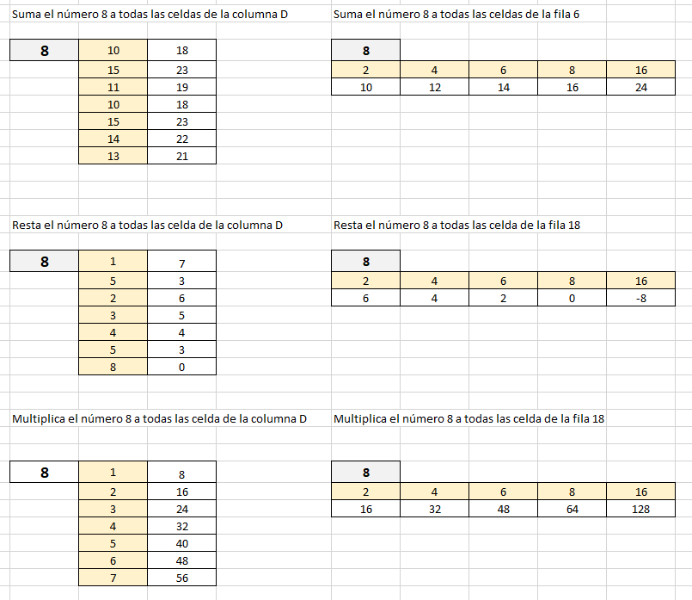
 | Ejercicios Unidad 2 |  |  |  |  |  |  |  |  | Resultado
 | Suma el número 8 a todas las celdas de la columna D |  |  |  | Suma el número 8 a todas las celdas de la fila 6

 | 8 | 10 |  |  | 8
 |  | 15 |  |  | 2 | 4 | 6 | 8 | 16
 |  | 11
 |  | 10
 |  | 15
 |  | 14
 |  | 13

 | Resta el número 8 a todas las celda de la columna D |  |  |  | Resta el número 8 a todas las celda de la fila 18

 | 8 | 1 |  |  | 8
 |  | 5 |  |  | 2 | 4 | 6 | 8 | 16
 |  | 2
 |  | 3
 |  | 4
 |  | 5
 |  | 8

 | Multiplica el número 8 a todas las celda de la columna D |  |  |  | Multiplica el número 8 a todas las celda de la fila 18

 | 8 | 1 |  |  | 8
 |  | 2 |  |  | 2 | 4 | 6 | 8 | 16
 |  | 3
 |  | 4
 |  | 5
 |  | 6
 |  | 7

 | Divide el número 8 a todas las celda de la columna D |  |  |  | Divide el número 8 a todas las celda de la fila 18

 | 8 | 2 |  |  | 8
 |  | 4 |  |  | 2 | 4 | 6 | 8 | 16
 |  | 8
 |  | 1
 |  | 8
 |  | 1
 |  | 1

 | Suma la columna con la fila

 |  | 1 | 2 | 3 | 4 | 5 | 6
 | 1
 | 2
 | 3
 | 4
 | 5
 | 6

 | Suma el número 10 con toda la columna D

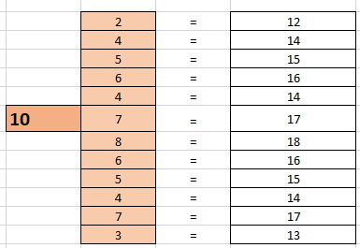
 |  | 2 | =
 |  | 4 | =
 |  | 5 | =
 |  | 6 | =
 |  | 4 | =
 | 10 | 7 | =
 |  | 8 | =
 |  | 6 | =
 |  | 5 | =
 |  | 4 | =
 |  | 7 | =
 |  | 3 | =

 | Divide toda la fila 86 con el número 10

 | 20 | 30 | 40 | 50 | 60 | 70 | 80 | 90 | 100
 |  |  |  | 10

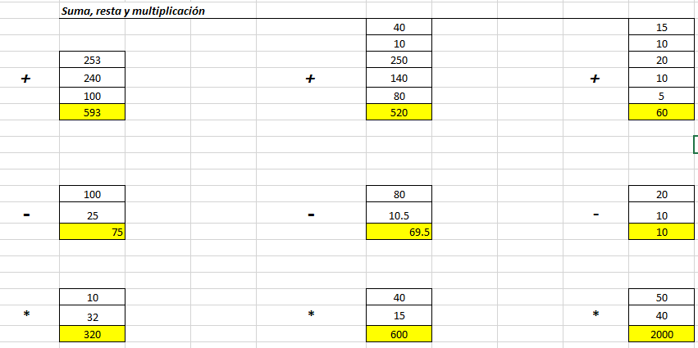
 | Suma, resta y multiplicación
 |  |  |  |  | 40 |  |  |  | 15
 |  |  |  |  | 10 |  |  |  | 10
 | 253 |  |  |  | 250 |  |  |  | 20
+ | 240 |  |  | + | 140 |  |  | + | 10
 | 100 |  |  |  | 80 |  |  |  | 5

 | 100 |  |  |  | 80 |  |  |  | 20
- | 25 |  |  | - | 10.5 |  |  | - | 10

 | 10 |  |  |  | 40 |  |  |  | 50
* | 32 |  |  | * | 15 |  |  | * | 40

 | Ejercicios con orden de prioridad
 | El orden de prioridad que aplica Excel para realizar los cálculos básicos que encuentra en una misma fórmula es:

 | 1.- Cálculos entre paréntesis
 | 2.- Multiplicación y división
 | 3.- Suma y resta

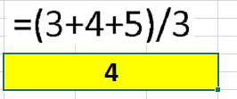
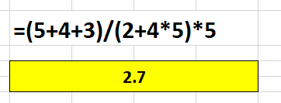
 | =(5+4+5)/3 |  |  |  | =(5+4+3)/(2+4*5)*5

 | Completar la columna precio Total

 | Cantidad | Producto | Precio Unitario | Precio Total
 | 5 | Lapicero | S/ 5.00
 | 4 | Carpetas | S/ 4.00
 | 7 | Borrador | S/ 2.00
 | 5 | Marcador | S/ 3.00

 | 1.- Calcular el SUBTOTAL multiplicando la cantidad vendida por el precio unitario 2.- Calcular el IGV multiplicando el subtotal por 18% 3.- Calcular el Total sumando el subtotal + el IGV

 | Artículo | Descripción | Cantidad vendida | Precio Unitario | Sub total | IGV | Total
 | 1 | Lapiz | 2 | S/ 1.80
 | 2 | Goma | 4 | S/ 2.00
 | 3 | borrador | 3 | S/ 1.50
 | 4 | Lapicero | 2 | S/ 3.00
 | 5 | Plumon | 4 | S/ 3.50
 | 6 | Cuaderno | 5 | S/ 8.00

E-3
03
Componentes | Unidad | Costo |  |  | Resultado
Tarjeta de video | 1 | S/ 1,200.00
Placa
Memoria | 3 | S/ 180.00
Case
Fuente de alimentación | 2 | S/ 300.00
Disco Duro | 1 | S/ 300.00

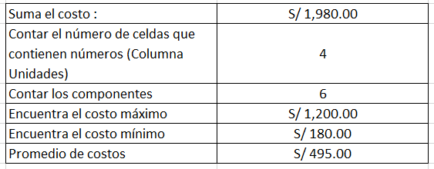
Suma el costo :
Contar el número de celdas que contienen números (Columna Unidades)
Contar los componentes
Encuentra el costo máximo
Encuentra el costo mínimo
Promedio de costos

Nombre y apellido | Sexo | Edad | Área | Sueldo
Juan veliz | M | 25 | Sistemas | S/ 1,500.00
Carlos Tarazona | M | 24 | Administración | S/ 1,400.00
María Palomino | F | 26 | Contabilidad | S/ 1,200.00
Juan Sanchez | M | 30 | Contabilidad | S/ 1,600.00
Cinthia Salazar | F | 25 | Contabilidad | S/ 1,700.00
Marcia Cárdenas | F | 24 | Administración | S/ 2,500.00
Maurilio Iberico | M | 21 | Administración | S/ 1,200.00
Jorge Sanchez | M | 25 | Sistemas | S/ 1,000.00
Liz Ríos | F | 21 | Sistemas | S/ 1,400.00
Jeffry Reátegui | M | 34 | Contabilidad | S/ 1,500.00
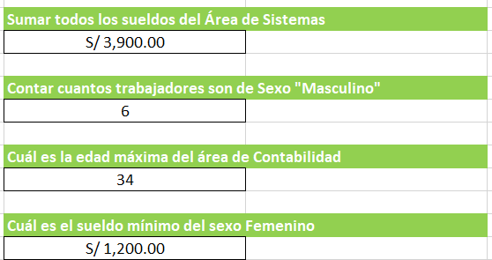

Sumar todos los sueldos del Área de Sistemas

Contar cuantos trabajadores son de Sexo "Masculino"

Cuál es la edad máxima del área de Contabilidad

Cuál es el sueldo mínimo del sexo Femenino

Ejercicio con la función Contar.si

Mes | Año | Edad | Color
Enero | 2007 | 20 | Rojo
Febrero | 2023 | 40 | Rojo
Marzo | 2023 | 50 | Amarillo
enero | 2007 | 20 | Verde
Mayo | 2007 | 25 | Amarillo
Junio | 2007 | 26 | Verde
enero | 2023 | 30 | Naranja

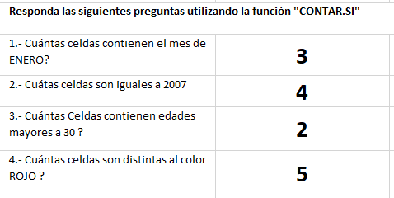
Responda las siguientes preguntas utilizando la función "CONTAR.SI"
1.- Cuántas celdas contienen el mes de ENERO?
2.- Cuátas celdas son iguales a 2007
3.- Cuántas Celdas contienen edades mayores a 30 ? | El criterio a poner ">30"
4.- Cuántas celdas son distintas al color ROJO ? | El criterio a poner "<>Rojo"

Ejercicio con las función Sumar.SI

Mes | Año | Vendedor | Ventas
Enero | 2007 | Juan | S/ 25,400.00
Febrero | 2023 | Pedro | S/ 20,000.00
Marzo | 2023 | Carlos | S/ 23,000.00
enero | 2007 | María | S/ 30,500.00
Mayo | 2007 | Juan | S/ 4,000.00
Junio | 2007 | Carla | S/ 2,000.00
enero | 2023 | Marisol | S/ 1,250.00

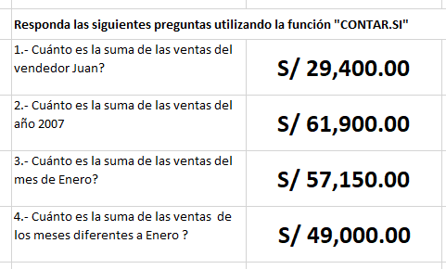
Responda las siguientes preguntas utilizando la función "CONTAR.SI"
1.- Cuánto es la suma de las ventas del vendedor Juan?
2.- Cuánto es la suma de las ventas del año 2007
3.- Cuánto es la suma de las ventas del mes de Enero?
4.- Cuánto es la suma de las ventas de los meses diferentes a Enero ? | El Criterio a poner "<>Enero"

El-Tío-Tech

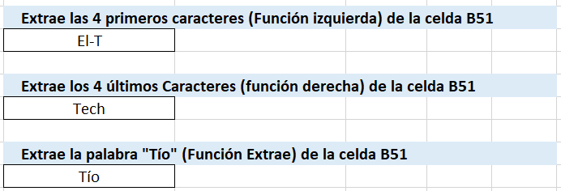
Extrae los 4 primeros caracteres (Función izquierda) de la celda B51

Extrae los 4 últimos Caracteres (función derecha) de la celda B51

Extrae la palabra "Tío" (Función Extrae) de la celda B51

E-4
04
Ejercicios Con al Función SI |  |  |  |  |  |  |  |  |  | Respuestas

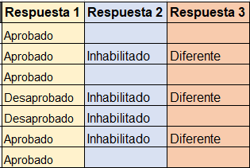
Alumnos | Nota 1 | Nota 2 | Nota 3 | Promedio | Faltas | Seminarios | Respuesta 1 | Respuesta 2 | Respuesta 3
Carlos Vasquez | 10 | 11 | 12 | 11.0 | 1 | 2.0
Juan Carlos | 11 | 12 | 14 | 12.3 | 8 | 1.0
Julio Caseres | 8 | 13 | 15 | 12.0 | 3 | 2.0
José Almanares | 10 | 10 | 10 | 10.0 | 6 | 3.0
Miguel Valqui | 15 | 0 | 15 | 10.0 | 5 | 2.0
Pedro Noriega | 10 | 15 | 11 | 12.0 | 11 | 5.0
Pedro Sanchez | 5 | 16 | 12 | 11.0 | 4 | 2.0

Preguntas
1.- Si el alumno obtiene una promedio mayor a 10 escribir texto "Aprobado", si es menor a 11 "Desaprobado" |  |  |  |  |  |  | =SI(F6>10;"Aprobado";"Desaprobado")
2.- Si el alumno tiene < 5 faltas "Vacío". Caso contrario "Inhabilitado" |  |  |  |  |  |  | =SI(G6<5;"";"Inhabilitado")
3.- Si seminarios es diferente a 2 entonces poner texto "Diferente" |  |  |  |  |  |  | =SI(H6<>2;"Diferente";"")

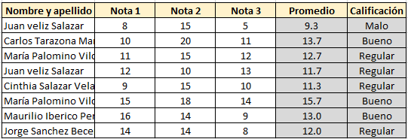
Ejercicio con la función SI

Promedio
Malo | < 10.5
Regular | < 13
Bueno | < 16
Excelente | 16 a 20

Nombre y apellido | Nota 1 | Nota 2 | Nota 3 | Promedio | Calificación
Juan veliz Salazar | 8 | 15 | 5
Carlos Tarazona Manrrique | 10 | 20 | 11
María Palomino Vilchez | 11 | 15 | 12
Juan veliz Salazar | 12 | 10 | 13
Cinthia Salazar Velasquez | 9 | 15 | 10
María Palomino Vilchez | 15 | 18 | 14
Maurilio Iberico Peres | 16 | 14 | 9
Jorge Sanchez Becerra | 14 | 14 | 8

Ejercicio con la Funcion Y - O

Función SI - Y

Si turno es "T" y sueldo es menor a 6500 entonces escribir "Apto" caso contrario dejar en blanco
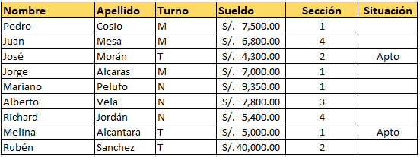
Nombre | Apellido | Turno | Sueldo | Sección | Situación
Pedro | Cosio | M | S/.7,500.00 | 1
Juan | Mesa | M | S/.6,800.00 | 4
José | Morán | T | S/.4,300.00 | 2
Jorge | Alcaras | M | S/.7,000.00 | 1
Mariano | Pelufo | N | S/.9,350.00 | 1
Alberto | Vela | N | S/.7,800.00 | 3
Richard | Jordán | N | S/.5,400.00 | 4
Melina | Alcantara | T | S/.5,000.00 | 1
Rubén | Sanchez | T | S/.40,000.00 | 2

Función SI - O

Si es sección es igual a "4" o es turno "M" o sueldo es menor a "5000" entonces escribir "Calificado" caso contrario dejar en blanco

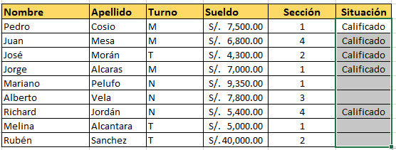
Nombre | Apellido | Turno | Sueldo | Sección | Situación
Pedro | Cosio | M | S/.7,500.00 | 1
Juan | Mesa | M | S/.6,800.00 | 4
José | Morán | T | S/.4,300.00 | 2
Jorge | Alcaras | M | S/.7,000.00 | 1
Mariano | Pelufo | N | S/.9,350.00 | 1
Alberto | Vela | N | S/.7,800.00 | 3
Richard | Jordán | N | S/.5,400.00 | 4
Melina | Alcantara | T | S/.5,000.00 | 1
Rubén | Sanchez | T | S/.40,000.00 | 2

Ejercicios Buscar V
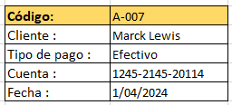

CODIGO | Fecha | TIPO DE PAGO | Cuenta | Cliente |  | Código: | A-007
A-001 | 2024-04-01 | Transferencia | 0220-02141-2020 | Miguel Vela |  | Cliente :
A-002 | 2024-04-01 | Cheque | 0321-05451-2141 | Julio Martín Rios |  | Tipo de pago :
A-003 | 2024-04-01 | Efectivo | 1452-254562-211 | Morelia Sandobal |  | Cuenta :
A-004 | 2024-04-01 | Transferencia | 0200-2145-2111 | Ludwing Peres |  | Fecha :
A-005 | 2024-04-01 | Transferencia | 0201-1542-2000 | Maicol Reategui
A-006 | 2024-04-01 | Cheque | 0211-2014-20100 | Antonio Cruz
A-007 | 2024-04-01 | Efectivo | 1245-2145-20114 | Marck Lewis
A-008 | 2024-04-01 | Transferencia | 01421-124124-11 | Julio Cordoba

Ejercicios Buscar H

DNI | 45852145 | 45821452 | 58632541 | 4142522 | 104521422 |  | DNI | 45852145
Nombre | Luis Iberico | Marco Sanchez | María Palomino | Julian Altamirano | Martha Chavez |  | Nombre
Sexo | Hombre | Hombre | Mujer | Hombre | Mujer |  | Sexo
Edad | 25 | 26 | 30 | 21 | 25 |  | Edad

E-5
05
 | 

Crea una lista de validación

Crea una validación de datos (LISTA) pero primero eliminar los duplicados lo puedes hacer con : Pestaña datos -> Quitar Duplicados
Cliente
Martensen
Santander
Thomas
Star
Santander
Star
Star
Santander
Martensen
Santander
Martensen
Martensen
Martensen
Santander
Martensen
Santander
Thomas
Santander
Star

Permitir ingresar solo números enteros mínimo 1 máximo 20

Permitir ingresar números decimales mínimo 0.5 máximo 20.5

Permitir ingresar Fecha inicial 01/01/2023 fecha final 01/01/2024

Permitir ingresar longitud de texto. Mínimo 10 y máximo 20

E-6
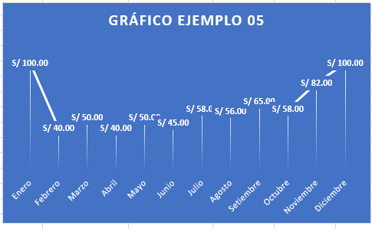
06
Ejercicios para gráficos

Crear los gráficos que tenemos a la derecha de la siguiente tabla

 | 2021 | 2022 | 2023
Tienda A | S/ 150,000.00 | S/ 182,400.00 | S/ 194,000.00
Tienda B | S/ 142,000.00 | S/ 172,555.00 | S/ 210,000.00
Tienda C | S/ 160,000.00 | S/ 160,000.00 | S/ 225,000.00
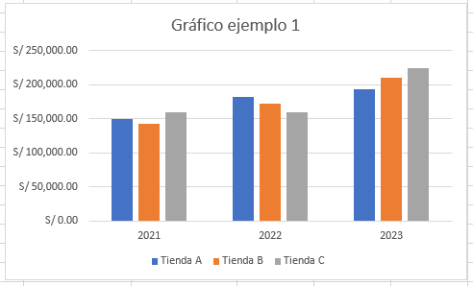

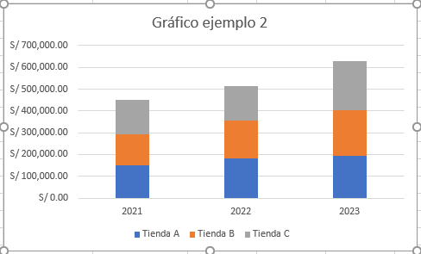

 |  |  |  | En pestaña diseño Aplicar el Estilo 10 al gráfico
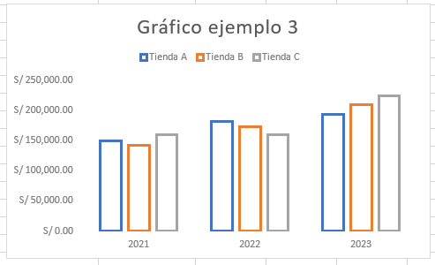

 |  |  |  | Gráfico Circular solo del año 2021
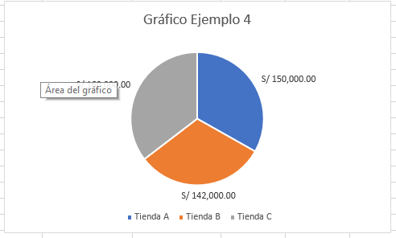

Crear los siguientes gráficos de la derecha en 3D

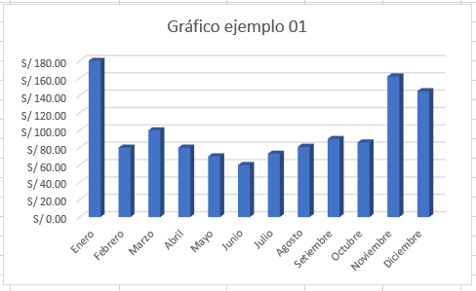
Mes | Producto 1 | Producto 2 | Total Ventas | Gráfico de la columna mes y la columna total ventas
Enero | S/ 100.00 | S/ 80.00 | S/ 180.00
Febrero | S/ 40.00 | S/ 40.00 | S/ 80.00
Marzo | S/ 50.00 | S/ 50.00 | S/ 100.00
Abril | S/ 40.00 | S/ 40.00 | S/ 80.00
Mayo | S/ 50.00 | S/ 20.00 | S/ 70.00
Junio | S/ 45.00 | S/ 15.00 | S/ 60.00
Julio | S/ 58.00 | S/ 15.00 | S/ 73.00
Agosto | S/ 56.00 | S/ 25.00 | S/ 81.00
Setiembre | S/ 65.00 | S/ 25.00 | S/ 90.00
Octubre | S/ 58.00 | S/ 28.00 | S/ 86.00
Noviembre | S/ 82.00 | S/ 80.00 | S/ 162.00
Diciembre | S/ 100.00 | S/ 45.00 | S/ 145.00

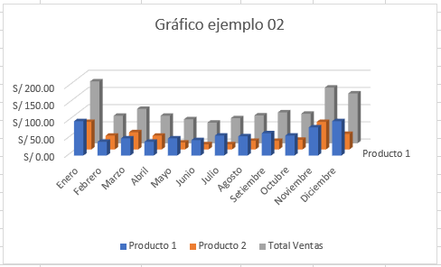

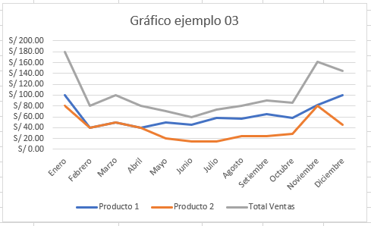

 |  |  |  | Estilo 6 , gráfico de líneas
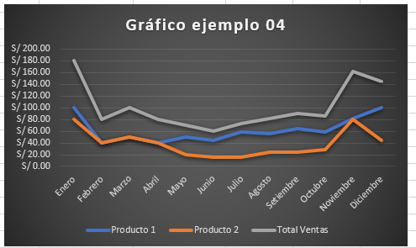

 |  |  |  | Gráfico de líneas estilo 12

E-7
07
 | Ejercicios para Tablas Dinámicas

Fecha | Vendedor | Tienda | Producto | Importe
2017-03-17 | Carlos Vasquez | Tienda A | Laptop i3 | 1000
2017-03-20 | Juan Carlos | Tienda B | Impresora | 200
2017-03-22 | Pedro Noriega | Tienda B | Laptop i5 | 3500
2017-04-20 | José Almanares | Tienda C | Impresora | 100
2017-04-17 | 22/0+B8:B393/2017 | Tienda A | Pantalla 42 | 100
2017-05-22 | Juan Carlos | Tienda C | Teclado | 20
2017-05-22 | Pedro Noriega | Tienda C | Mouse | 10
2017-05-24 | José Almanares | Tienda A | Teclado | 20
2017-05-17 | José Almanares | Tienda D | Laptop i7 | 4000
2017-05-20 | Carlos Vasquez | Tienda C | Laptop i7 | 4000
2017-05-27 | Juan Carlos | Tienda C | Pantalla 17 | 180
2017-05-20 | Pedro Noriega | Tienda A | Mouse | 10
2017-05-17 | José Almanares | Tienda D | Teclado | 30
2018-05-18 | Carlos Vasquez | Tienda B | Laptop i3 | 1000
2018-06-16 | Juan Carlos | Tienda C | USB 3.0.1 | 15
2018-06-17 | Pedro Noriega | Tienda A | Laptop i7 | 4000
2018-06-20 | José Almanares | Tienda C | USB 3.0.1 | 15
2018-06-19 | Carlos Vasquez | Tienda A | Impresora | 100
2018-07-05 | Juan Carlos | Tienda D | Pantalla 42 | 100
2018-07-06 | Pedro Noriega | Tienda A | Laptop i3 | 15
2018-07-08 | José Almanares | Tienda C | Pantalla 42 | 100
2018-08-04 | Carlos Vasquez | Tienda D | USB 3.0.1 | 15
2018-08-06 | Juan Carlos | Tienda C | Pantalla 42 | 100
2018-08-07 | Pedro Noriega | Tienda A | Laptop i7 | 4000
2018-09-01 | José Almanares | Tienda A | Pantalla 42 | 100
2018-09-04 | Carlos Vasquez | Tienda B | Impresora | 100
2019-09-05 | Juan Carlos | Tienda A | Laptop i3 | 10000
2019-09-08 | Pedro Noriega | Tienda D | Laptop i5 | 3500
2019-09-20 | José Almanares | Tienda B | USB 3.0.1 | 15
2021-10-20 | María Palomino | Tienda B | Laptop i5 | 1500
2021-10-21 | Carla Vela | Tienda A | Laptop i5 | 1500
2021-10-21 | Carla Vela | Tienda E | USB 3.0.1 | 15000

Crear a la izquierda las siguientas tablas dinámicas que tenemos como ejemplo a la derecha

 |  |  |  |  | Ejercicio número 1

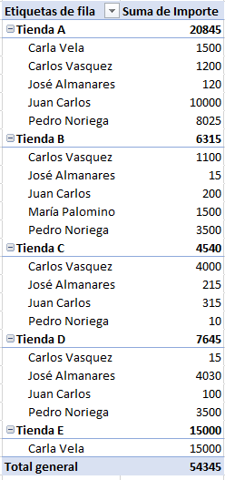

 |  |  |  |  | Ejercicio número 2

 |  |  |  |  | Ejercicio número 3
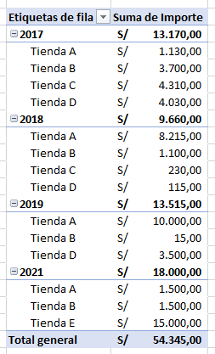

 |  |  |  |  | Ejercicio número 4

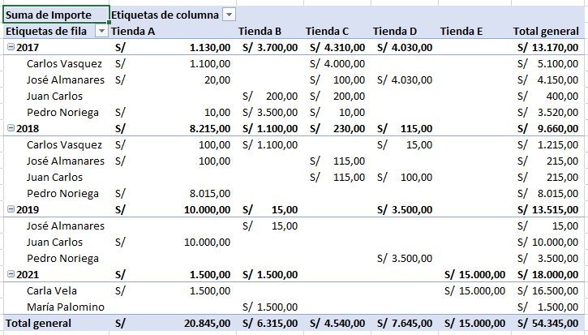

 |  |  |  |  | Ejercicio número 5

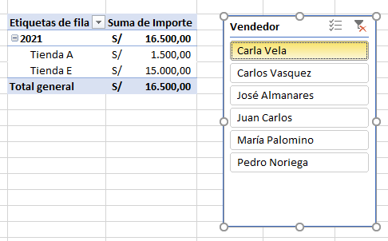

 |  |  |  |  | Ejercicio número 6
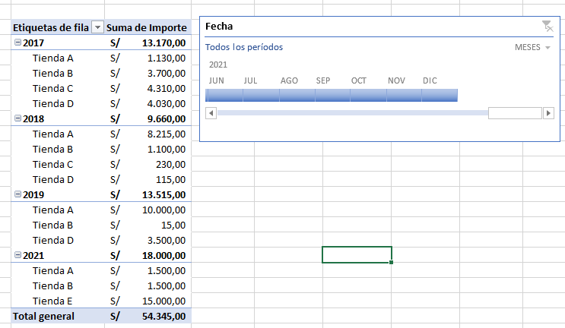

 |  |  |  |  | Ejercicio número 7

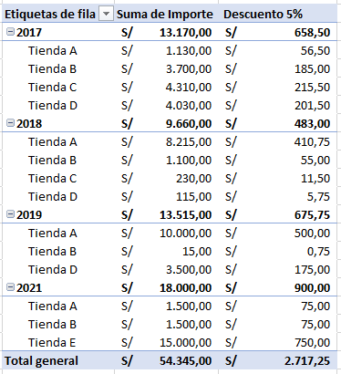

 |  |  |  |  | 8. Agrega Máximos y mínimos por tienda (En caso te dificulte puedes consultar el siguiente video)
 |  |  |  |  | https://www.youtube.com/watch?v=cHC9p6_dVXg&t=217s

 |  |  |  |  | 9. Mostrar en porcentajes la diferencia con el año anterior
 |  |  |  |  | https://youtu.be/p_D-2REP5BI?si=t0mfKJlS7z7sEKpe&t=84

E-8
08
Ejercicios para Filtros Avanzados

Fecha | Atendió | Mesa | Producto | Categoría | Precio | Cantidad | Costo | Propina | Tipo Cliente | Total
2020-02-01 | Mauricio Vasquez | 1 | Café americano | Bebida | S/ 9.00 | 1.00 | S/ 6.00 | S/ 0.45 | Nuevo | S/ 9.00
2020-02-01 | Mauricio Vasquez | 1 | Hamburguesa Carne | Comida | S/ 15.00 | 1.00 | S/ 11.00 | S/ 0.75 | Nuevo | S/ 15.00
2020-02-01 | Mauricio Vasquez | 1 | Corona | Bebida | S/ 11.00 | 1.00 | S/ 6.00 | S/ 0.55 | Nuevo | S/ 11.00
2021-02-01 | Mauricio Vasquez | 1 | Torta 3 leches | Postre | S/ 8.00 | 1.00 | S/ 5.00 | S/ 0.40 | Nuevo | S/ 8.00
2021-02-01 | Mauricio Vasquez | 1 | Alitas a la BBQ | Comida | S/ 35.00 | 1.00 | S/ 25.00 | S/ 1.75 | Frecuente | S/ 35.00
2021-02-02 | Liz Portocarrero | 2 | Corona | Bebida | S/ 11.00 | 2.00 | S/ 6.00 | S/ 1.10 | Frecuente | S/ 22.00
2021-02-02 | Liz Portocarrero | 2 | Lomo saltado | Comida | S/ 29.00 | 1.00 | S/ 18.00 | S/ 1.45 | Nuevo | S/ 29.00
2022-02-02 | Liz Portocarrero | 2 | Papa rellena | Comida | S/ 8.00 | 1.00 | S/ 5.00 | S/ 0.40 | Nuevo | S/ 8.00
2022-02-02 | Liz Portocarrero | 2 | Café americano | Bebida | S/ 9.00 | 1.00 | S/ 6.00 | S/ 0.45 | Nuevo | S/ 9.00
2022-02-02 | Liz Portocarrero | 2 | Alitas a la BBQ | Comida | S/ 35.00 | 1.00 | S/ 25.00 | S/ 1.75 | Nuevo | S/ 35.00
2022-02-02 | Liz Portocarrero | 2 | Café americano | Bebida | S/ 9.00 | 1.00 | S/ 6.00 | S/ 0.45 | Nuevo | S/ 9.00
2022-02-02 | Liz Portocarrero | 2 | Alitas a la BBQ | Comida | S/ 35.00 | 1.00 | S/ 25.00 | S/ 1.75 | Nuevo | S/ 35.00
2023-02-01 | Mauricio Vasquez | 1 | Café americano | Bebida | S/ 9.00 | 1.00 | S/ 6.00 | S/ 0.45 | Nuevo | S/ 9.00
2023-02-01 | Mauricio Vasquez | 1 | Hamburguesa Carne | Comida | S/ 15.00 | 1.00 | S/ 11.00 | S/ 0.75 | Nuevo | S/ 15.00
2023-02-01 | Mauricio Vasquez | 1 | Corona | Bebida | S/ 11.00 | 1.00 | S/ 6.00 | S/ 0.55 | Nuevo | S/ 11.00
2023-02-01 | Mauricio Vasquez | 1 | Torta 3 leches | Postre | S/ 8.00 | 1.00 | S/ 5.00 | S/ 0.40 | Nuevo | S/ 8.00
2023-02-01 | Mauricio Vasquez | 1 | Alitas a la BBQ | Comida | S/ 35.00 | 1.00 | S/ 25.00 | S/ 1.75 | Frecuente | S/ 35.00
2023-02-02 | Liz Portocarrero | 2 | Corona | Bebida | S/ 11.00 | 2.00 | S/ 6.00 | S/ 1.10 | Frecuente | S/ 22.00
2023-02-02 | Liz Portocarrero | 2 | Lomo saltado | Comida | S/ 29.00 | 1.00 | S/ 18.00 | S/ 1.45 | Nuevo | S/ 29.00
2023-02-02 | Liz Portocarrero | 2 | Papa rellena | Comida | S/ 8.00 | 1.00 | S/ 5.00 | S/ 0.40 | Nuevo | S/ 8.00
2023-02-02 | Liz Portocarrero | 2 | Café americano | Bebida | S/ 9.00 | 1.00 | S/ 6.00 | S/ 0.45 | Nuevo | S/ 9.00
2023-02-02 | Liz Portocarrero | 2 | Alitas a la BBQ | Comida | S/ 35.00 | 1.00 | S/ 25.00 | S/ 1.75 | Nuevo | S/ 35.00
2023-02-02 | Liz Portocarrero | 2 | Lomo saltado | Comida | S/ 29.00 | 1.00 | S/ 18.00 | S/ 1.45 | Nuevo | S/ 29.00
2023-02-03 | Marilia Sanchez | 1 | Naranjada | Bebida | S/ 9.00 | 2.00 | S/ 7.00 | S/ 0.90 | Frecuente | S/ 18.00
2023-02-03 | Marilia Sanchez | 1 | Hamburguesa Carne | Comida | S/ 15.00 | 1.00 | S/ 11.00 | S/ 0.75 | Nuevo | S/ 15.00
2023-02-04 | Jorge Torres | 4 | Jugo de papaya | Bebida | S/ 10.00 | 1.00 | S/ 6.00 | S/ 0.50 | Nuevo | S/ 10.00
2023-02-04 | Jorge Torres | 4 | Corona | Bebida | S/ 11.00 | 1.00 | S/ 6.00 | S/ 0.55 | Nuevo | S/ 11.00
2023-03-04 | Jorge Torres | 4 | Alitas a la BBQ | Comida | S/ 35.00 | 1.00 | S/ 25.00 | S/ 1.75 | Nuevo | S/ 35.00
2023-03-04 | Jorge Torres | 4 | Jugo de papaya | Bebida | S/ 10.00 | 1.00 | S/ 6.00 | S/ 0.50 | Nuevo | S/ 10.00
2023-03-05 | Marilia Sanchez | 5 | Naranjada | Bebida | S/ 9.00 | 2.00 | S/ 7.00 | S/ 0.90 | Nuevo | S/ 18.00
2023-03-05 | Marilia Sanchez | 5 | Papa rellena | Comida | S/ 8.00 | 2.00 | S/ 5.00 | S/ 0.80 | Nuevo | S/ 16.00
2023-03-05 | Marilia Sanchez | 5 | Café americano | Bebida | S/ 9.00 | 1.00 | S/ 6.00 | S/ 0.45 | Frecuente | S/ 9.00
2023-03-05 | Marilia Sanchez | 5 | Lomo saltado | Comida | S/ 29.00 | 1.00 | S/ 18.00 | S/ 1.45 | Nuevo | S/ 29.00
2023-03-06 | Vanessa Altamirano | 1 | Jugo de papaya | Bebida | S/ 10.00 | 1.00 | S/ 6.00 | S/ 0.50 | Nuevo | S/ 10.00
2023-03-06 | Vanessa Altamirano | 1 | Naranjada | Bebida | S/ 9.00 | 1.00 | S/ 7.00 | S/ 0.45 | Frecuente | S/ 9.00
2023-03-06 | Vanessa Altamirano | 1 | Papa rellena | Comida | S/ 8.00 | 1.00 | S/ 5.00 | S/ 0.40 | Nuevo | S/ 8.00
2023-03-06 | Vanessa Altamirano | 1 | Alitas a la BBQ | Comida | S/ 35.00 | 1.00 | S/ 25.00 | S/ 1.75 | Nuevo | S/ 35.00
2023-03-06 | Vanessa Altamirano | 1 | Torta 3 leches | Postre | S/ 8.00 | 1.00 | S/ 5.00 | S/ 0.40 | Nuevo | S/ 8.00
2023-03-06 | Vanessa Altamirano | 1 | Café americano | Bebida | S/ 9.00 | 1.00 | S/ 6.00 | S/ 0.45 | Nuevo | S/ 9.00

1.- Con filtros avanzados: Muestra el tipo de cliente frecuente

2.- Con filtros avanzados: Muestra el tipo de cliente frecuente y categoría Bebida

3.- Con filtros avanzados: Muestra el tipo de cliente frecuente y categoría Bebida y Producto Corona

4.- Con filtros avanzados: Muestra el tipo de cliente frecuente y categoría Bebida y Producto Naranjada y Atendió Vanessa Altamirano

5.- Muestra los productos de la mesa 1 y precio mayores a S/. 15.00

6.- Mostrar solo las Categorías Bebida y Postre

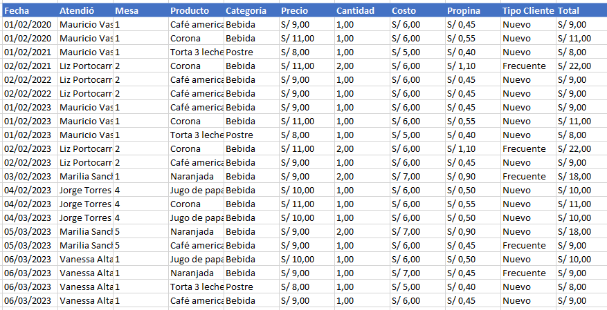

7.- Mostrar las filas según el siguiente criterio. Costo >10 y <20 (Rango de 11 - 19)

E-9
09
Ejercicio - Crea las siguientes Macros
Con la grabadora de macros, crea el siguiente ejemplo que tenemos abajo para guardar datos y limpiarlos

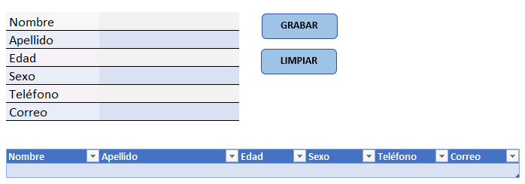

Con la grabadora de macros, crea el siguiente ejemplo para filtrar los datos utilizando la tabla de abajo.

 | Fecha | Atendió | Mesa | Producto | Categoría | Precio | Cantidad | Costo | Propina | Tipo Cliente | Total
 | 2020-02-01 | Mauricio Vasquez | 1 | Café americano | Bebida | S/ 9.00 | 1.00 | S/ 6.00 | S/ 0.45 | Nuevo | S/ 9.00
 | 2020-02-01 | Mauricio Vasquez | 1 | Hamburguesa Carne | Comida | S/ 15.00 | 1.00 | S/ 11.00 | S/ 0.75 | Nuevo | S/ 15.00
 | 2020-02-01 | Mauricio Vasquez | 1 | Corona | Bebida | S/ 11.00 | 1.00 | S/ 6.00 | S/ 0.55 | Nuevo | S/ 11.00
 | 2021-02-01 | Mauricio Vasquez | 1 | Torta 3 leches | Postre | S/ 8.00 | 1.00 | S/ 5.00 | S/ 0.40 | Nuevo | S/ 8.00
 | 2021-02-01 | Mauricio Vasquez | 1 | Alitas a la BBQ | Comida | S/ 35.00 | 1.00 | S/ 25.00 | S/ 1.75 | Frecuente | S/ 35.00
 | 2021-02-02 | Liz Portocarrero | 2 | Corona | Bebida | S/ 11.00 | 2.00 | S/ 6.00 | S/ 1.10 | Frecuente | S/ 22.00
 | 2021-02-02 | Liz Portocarrero | 2 | Lomo saltado | Comida | S/ 29.00 | 1.00 | S/ 18.00 | S/ 1.45 | Nuevo | S/ 29.00
 | 2022-02-02 | Liz Portocarrero | 2 | Papa rellena | Comida | S/ 8.00 | 1.00 | S/ 5.00 | S/ 0.40 | Nuevo | S/ 8.00
 | 2022-02-02 | Liz Portocarrero | 2 | Café americano | Bebida | S/ 9.00 | 1.00 | S/ 6.00 | S/ 0.45 | Nuevo | S/ 9.00
 | 2022-02-02 | Liz Portocarrero | 2 | Alitas a la BBQ | Comida | S/ 35.00 | 1.00 | S/ 25.00 | S/ 1.75 | Nuevo | S/ 35.00
 | 2022-02-02 | Liz Portocarrero | 2 | Café americano | Bebida | S/ 9.00 | 1.00 | S/ 6.00 | S/ 0.45 | Nuevo | S/ 9.00
 | 2022-02-02 | Liz Portocarrero | 2 | Alitas a la BBQ | Comida | S/ 35.00 | 1.00 | S/ 25.00 | S/ 1.75 | Nuevo | S/ 35.00
 | 2023-02-01 | Mauricio Vasquez | 1 | Café americano | Bebida | S/ 9.00 | 1.00 | S/ 6.00 | S/ 0.45 | Nuevo | S/ 9.00
 | 2023-02-01 | Mauricio Vasquez | 1 | Hamburguesa Carne | Comida | S/ 15.00 | 1.00 | S/ 11.00 | S/ 0.75 | Nuevo | S/ 15.00
 | 2023-02-01 | Mauricio Vasquez | 1 | Corona | Bebida | S/ 11.00 | 1.00 | S/ 6.00 | S/ 0.55 | Nuevo | S/ 11.00
 | 2023-02-01 | Mauricio Vasquez | 1 | Torta 3 leches | Postre | S/ 8.00 | 1.00 | S/ 5.00 | S/ 0.40 | Nuevo | S/ 8.00
 | 2023-02-01 | Mauricio Vasquez | 1 | Alitas a la BBQ | Comida | S/ 35.00 | 1.00 | S/ 25.00 | S/ 1.75 | Frecuente | S/ 35.00
 | 2023-02-02 | Liz Portocarrero | 2 | Corona | Bebida | S/ 11.00 | 2.00 | S/ 6.00 | S/ 1.10 | Frecuente | S/ 22.00
 | 2023-02-02 | Liz Portocarrero | 2 | Lomo saltado | Comida | S/ 29.00 | 1.00 | S/ 18.00 | S/ 1.45 | Nuevo | S/ 29.00
 | 2023-02-02 | Liz Portocarrero | 2 | Papa rellena | Comida | S/ 8.00 | 1.00 | S/ 5.00 | S/ 0.40 | Nuevo | S/ 8.00
 | 2023-02-02 | Liz Portocarrero | 2 | Café americano | Bebida | S/ 9.00 | 1.00 | S/ 6.00 | S/ 0.45 | Nuevo | S/ 9.00
 | 2023-02-02 | Liz Portocarrero | 2 | Alitas a la BBQ | Comida | S/ 35.00 | 1.00 | S/ 25.00 | S/ 1.75 | Nuevo | S/ 35.00
 | 2023-02-02 | Liz Portocarrero | 2 | Lomo saltado | Comida | S/ 29.00 | 1.00 | S/ 18.00 | S/ 1.45 | Nuevo | S/ 29.00
 | 2023-02-03 | Marilia Sanchez | 1 | Naranjada | Bebida | S/ 9.00 | 2.00 | S/ 7.00 | S/ 0.90 | Frecuente | S/ 18.00
 | 2023-02-03 | Marilia Sanchez | 1 | Hamburguesa Carne | Comida | S/ 15.00 | 1.00 | S/ 11.00 | S/ 0.75 | Nuevo | S/ 15.00
 | 2023-02-04 | Jorge Torres | 4 | Jugo de papaya | Bebida | S/ 10.00 | 1.00 | S/ 6.00 | S/ 0.50 | Nuevo | S/ 10.00
 | 2023-02-04 | Jorge Torres | 4 | Corona | Bebida | S/ 11.00 | 1.00 | S/ 6.00 | S/ 0.55 | Nuevo | S/ 11.00
 | 2023-03-04 | Jorge Torres | 4 | Alitas a la BBQ | Comida | S/ 35.00 | 1.00 | S/ 25.00 | S/ 1.75 | Nuevo | S/ 35.00
 | 2023-03-04 | Jorge Torres | 4 | Jugo de papaya | Bebida | S/ 10.00 | 1.00 | S/ 6.00 | S/ 0.50 | Nuevo | S/ 10.00
 | 2023-03-05 | Marilia Sanchez | 5 | Naranjada | Bebida | S/ 9.00 | 2.00 | S/ 7.00 | S/ 0.90 | Nuevo | S/ 18.00
 | 2023-03-05 | Marilia Sanchez | 5 | Papa rellena | Comida | S/ 8.00 | 2.00 | S/ 5.00 | S/ 0.80 | Nuevo | S/ 16.00
 | 2023-03-05 | Marilia Sanchez | 5 | Café americano | Bebida | S/ 9.00 | 1.00 | S/ 6.00 | S/ 0.45 | Frecuente | S/ 9.00
 | 2023-03-05 | Marilia Sanchez | 5 | Lomo saltado | Comida | S/ 29.00 | 1.00 | S/ 18.00 | S/ 1.45 | Nuevo | S/ 29.00
 | 2023-03-06 | Vanessa Altamirano | 1 | Jugo de papaya | Bebida | S/ 10.00 | 1.00 | S/ 6.00 | S/ 0.50 | Nuevo | S/ 10.00
 | 2023-03-06 | Vanessa Altamirano | 1 | Naranjada | Bebida | S/ 9.00 | 1.00 | S/ 7.00 | S/ 0.45 | Frecuente | S/ 9.00
 | 2023-03-06 | Vanessa Altamirano | 1 | Papa rellena | Comida | S/ 8.00 | 1.00 | S/ 5.00 | S/ 0.40 | Nuevo | S/ 8.00
 | 2023-03-06 | Vanessa Altamirano | 1 | Alitas a la BBQ | Comida | S/ 35.00 | 1.00 | S/ 25.00 | S/ 1.75 | Nuevo | S/ 35.00
 | 2023-03-06 | Vanessa Altamirano | 1 | Torta 3 leches | Postre | S/ 8.00 | 1.00 | S/ 5.00 | S/ 0.40 | Nuevo | S/ 8.00
 | 2023-03-06 | Vanessa Altamirano | 1 | Café americano | Bebida | S/ 9.00 | 1.00 | S/ 6.00 | S/ 0.45 | Nuevo | S/ 9.00

Dasboard
>
>
Ventas por año y mes
Ventas por moso
<
 | Total
Feb | S/ 35.00
Feb | S/ 94.00
Feb | S/ 96.00
Mar | S/ 196.00
Feb | S/ 264.00
 | Total
Jorge Torres | S/ 66.00
Liz Portocarrero | S/ 279.00
Marilia Sanchez | S/ 105.00
Mauricio Vasquez | S/ 156.00
Vanessa Altamirano | S/ 79.00
Nuevos Clientes

7

Clientes Antiguos
<

32

Platos que mas se vendieron
<
Propina Reunida
 | Total
Jugo de papaya | 6.82%
Torta 3 leches | 6.82%
Hamburguesa Carne | 6.82%
Lomo saltado | 9.09%
Naranjada | 11.36%
Papa rellena | 11.36%
Alitas a la BBQ | 15.91%
Corona | 15.91%
Café americano | 15.91%
S/ 34,25
<
Ventas

S/ 685,00

El link del video se subirá el viernes 14/07/2023 , tendrás que volver a descargar este archivo.

Bonus
TUTORIALES :

1 | Aplicar la inteligencia artificial a Excel
2 | Ejercicios con la función BuscarX
3 | Convertir una imagen a Tabla en Excel
4 | Curso de Power BI
5 | Curso de VBA Macros Excel

